QC KONSISTENSI ANTAR POS (DMC)
Hasil Pengecekan Konsistensi Antar Pos Menggunakan Prinsip Double Mass Curve (DMC)
Pos Hujan | Konsistensi
Pacitan | Konsisten
Nawangan | Relatif Konsisten
Kebon Agung | Konsisten
Bandar | Konsisten
Tegalombo | Konsisten
Tulakan | Konsisten

Prinsip Double Mass Curve (DMC)

Tahun | Pacitan | Nawangan | Kebon Agung | Bandar | Tegalombo | Tulakan
2014 | 1837 | 2233 | 2808 | 1250 | 1830 | 2290
2015 | 1611 | 2060 | 2045 | 1786 | 1275 | 1729
2016 | 2888 | 3995 | 4119 | 3578 | 3373 | 3423
2017 | 2703 | 3014 | 3669 | 2900 | 2581 | 3477
2018 | 2159 | 2287 | 2754 | 2077 | 1453 | 2721
2019 | 1151 | 1930 | 1443 | 1916 | 1440 | 1389
2020 | 2398 | 3106 | 3451 | 3287 | 2538 | 3099
2021 | 2790 | 2718 | 3540 | 2879 | 2368 | 2955
2022 | 3726 | 3123 | 4493 | 3426 | 2809 | 3920
2023 | 1553 | 2088 | 2302 | 2066 | 1467 | 1890
2024 | 2618 | 2806 | 3142 | 3373 | 2515 | 2596

Rata-rata Pos Pacitan VS Pos Pembanding
Tahun | Pacitan | Rata-rata Pos Pembanding
2014 | 1837 | 2082.2
Akumulasi Pos Pembanding VS Pos Pacitan
2015 | 1611 | 1779
2016 | 2888 | 3697.6
2017 | 2703 | 3128.2
2018 | 2159 | 2258.4
2019 | 1151 | 1623.6
2020 | 2398 | 3096.2
2021 | 2790 | 2892
2022 | 3726 | 3554.2
2023 | 1553 | 1962.6
2024 | 2618 | 2886.4

Akumulasi Pos Pacitan VS Pos Pembanding
Tahun | Pacitan | Akumulasi Pos Pembanding
2014 | 1837 | 10411
2015 | 3448 | 19306
2016 | 6336 | 37794
2017 | 9039 | 53435
2018 | 11198 | 64727
2019 | 12349 | 72845
2020 | 14747 | 88326 |  | Data curah hujan Pos Pacitan konsisten terhadap pos pembanding.
2021 | 17537 | 102786
2022 | 21263 | 120557
2023 | 22816 | 130370
2024 | 25434 | 144802

Rata-rata Pos Nawangan VS Pos Pembanding
Tahun | Nawangan | Rata-rata Pos Pembanding
2014 | 2233 | 2003
2015 | 2060 | 1689.2
2016 | 3995 | 3476.2
2017 | 3014 | 3066
Akumulasi Pos Pembanding vs Nawangan
2018 | 2287 | 2232.8
2019 | 1930 | 1467.8 |  |  |  |  | Interpretasi Menurut Metode DMC
2020 | 3106 | 2954.6 |  |  |  |  | Pola | Interpretasi
2021 | 2718 | 2906.4 |  |  |  |  | Garis lurus | data konsisten
2022 | 3123 | 3674.8 |  |  |  |  | Perubahan slope permanen | data tidak konsisten
2023 | 2088 | 1855.6 |  |  |  |  | Zig-zag kecil | anomali sementara
2024 | 2806 | 2848.8

Akumulasi Pos Nawangan VS Pos Pembanding |  |  |  |  |  |  | Di bagian kanan grafik terlihat garis membentuk zig-zag / segitiga kecil.
Tahun | Nawangan | Akumulasi Pos Pembanding
2014 | 2233 | 10015 |  |  |  |  | Ini berarti pada periode tersebut:
2015 | 4293 | 18461 |  |  |  |  | nilai hujan Nawangan berubah tidak sebanding dengan pos lain
2016 | 8288 | 35842 |  |  |  |  | terjadi perubahan slope sementara
2017 | 11302 | 43970
2018 | 13589 | 62336 |  |  |  |  | Kemungkinan penyebabnya:
2019 | 15519 | 69675 |  |  |  |  | 1️⃣ anomali hujan lokal (bisa terjadi)
2020 | 18625 | 71538 |  |  |  |  | 2️⃣ kesalahan pencatatan data
2021 | 21343 | 98980 |  |  |  |  | 3️⃣ perubahan alat ukur / lokasi pos
2022 | 24466 | 117354 |  |  |  |  | 4️⃣ salah input angka
2023 | 26554 | 105653 |  | Data curah hujan Pos Nawangan relatif konsisten terhadap pos pembanding, meskipun terdapat sedikit deviasi pada satu periode pengamatan.
2024 | 29360 | 140876

Rata-rata Pos Kebon Agung VS Pos Pembanding
Tahun | Kebon Agung | Rata-rata Pos Pembanding
2014 | 2808 | 1888
2015 | 2045 | 1692.2
2016 | 4119 | 3451.4
Akumulasi Pos Pembanding vs Kebon Agung
2017 | 3669 | 2935
2018 | 2754 | 2139.4
2019 | 1443 | 1565.2
2020 | 3451 | 2885.6
2021 | 3540 | 2742
2022 | 4493 | 3400.8
2023 | 2302 | 1812.8
2024 | 3142 | 2781.6

Akumulasi Pos Kebon Agung VS Pos Pembanding
Tahun | Kebon Agung | Akumulasi Pos Pembanding
2014 | 2808 | 9440
2015 | 4853 | 17901
2016 | 8972 | 35158
2017 | 12641 | 49833
2018 | 15395 | 60530
2019 | 16838 | 68356
2020 | 20289 | 82784
2021 | 23829 | 96494
2022 | 28322 | 113498 |  | Data curah hujan Pos Kebon Agung konsisten terhadap pos pembanding.
2023 | 30624 | 122562
2024 | 33766 | 136470

Rata-rata Pos Bandar VS Pos Pembanding
Tahun | Bandar | Rata-rata Pos Pembanding
2014 | 1250 | 2199.6
2015 | 1786 | 1744
2016 | 3578 | 3559.6
2017 | 2900 | 3088.8
Akumulasi Pos Pembanding vs Bandar
2018 | 2077 | 2274.8
2019 | 1916 | 1470.6
2020 | 3287 | 2918.4
2021 | 2879 | 2874.2
2022 | 3426 | 3614.2
2023 | 2066 | 1860
2024 | 3373 | 2735.4

Akumulasi Pos Bandar VS Pos Pembanding
Tahun | Bandar | Akumulasi Pos Pembanding
2014 | 1250 | 10998
2015 | 3036 | 19718
2016 | 6614 | 37516
2017 | 9514 | 52960
2018 | 11591 | 64334
2019 | 13507 | 71687
2020 | 16794 | 86279
2021 | 19673 | 100650
2022 | 23099 | 118721
2023 | 25165 | 128021
2024 | 28538 | 141698 |  | Data curah hujan Pos Bandar konsisten terhadap pos pembanding.

Rata-rata Pos Tegalombo VS Pos Pembanding
Tahun | Tegalombo | Rata-rata Pos Pembanding
2014 | 1830 | 2083.6
2015 | 1275 | 1846.2
2016 | 3373 | 3600.6
2017 | 2581 | 3152.6
2018 | 1453 | 2399.6
2019 | 1440 | 1565.8
Akumulasi Pos Pembanding vs Tegalombo
2020 | 2538 | 3068.2
2021 | 2368 | 2976.4
2022 | 2809 | 3737.6
2023 | 1467 | 1979.8
2024 | 2515 | 2907

Akumulasi Pos Tegalombo VS Pos Pembanding
Tahun | Tegalombo | Akumulasi Pos Pembanding
2014 | 1830 | 10418
2015 | 3105 | 19649
2016 | 6478 | 37652
2017 | 9059 | 53415
2018 | 10512 | 65413
2019 | 11952 | 73242
2020 | 14490 | 88583
2021 | 16858 | 103465
2022 | 19667 | 122153
2023 | 21134 | 132052
2024 | 23649 | 146587
 |  |  |  | Data curah hujan Pos Tegalombo konsisten terhadap pos pembanding.

Rata-rata Pos Tulakan VS Pos Pembanding
Tahun | Tulakan | Rata-rata Pos Pembanding
2014 | 2290 | 1991.6
2015 | 1729 | 1755.4
2016 | 3423 | 3590.6
2017 | 3477 | 2973.4
2018 | 2721 | 2146
2019 | 1389 | 1576
2020 | 3099 | 2956
2021 | 2955 | 2859
2022 | 3920 | 3515.4
2023 | 1890 | 1895.2
Akumulasi Pos Pembanding vs Tulakan
2024 | 2596 | 2890.8

Akumulasi Pos Tulakan VS Pos Pembanding
Tahun | Tulakan | Akumulasi Pos Pembanding
2014 | 2290 | 9958
2015 | 4019 | 18735
2016 | 7442 | 36688
2017 | 10919 | 51555
2018 | 13640 | 62285
2019 | 15029 | 70165
2020 | 18128 | 84945
2021 | 21083 | 99240
2022 | 25003 | 116817
2023 | 26893 | 126293
2024 | 29489 | 140747

 |  |  |  | Data curah hujan Pos Tulakan konsisten terhadap pos pembanding.

SCS-CN
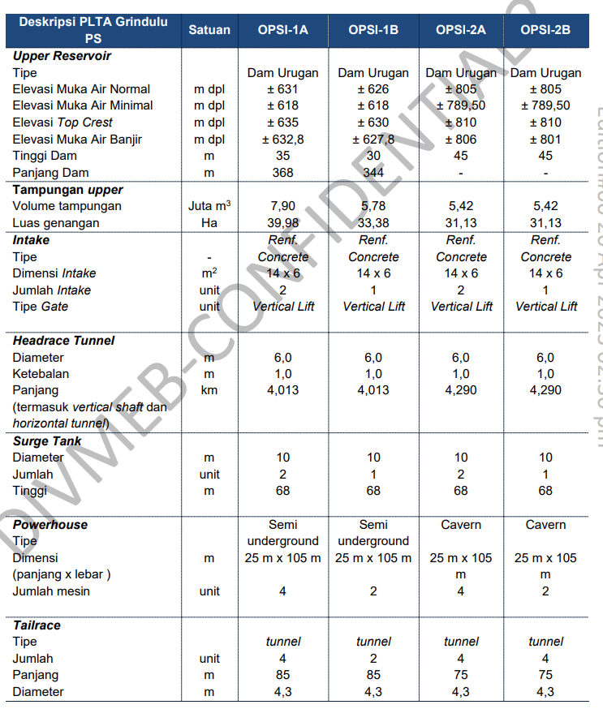
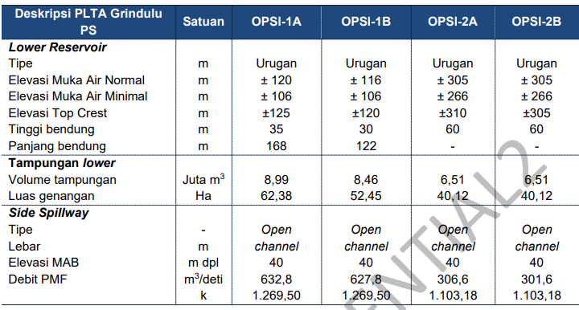
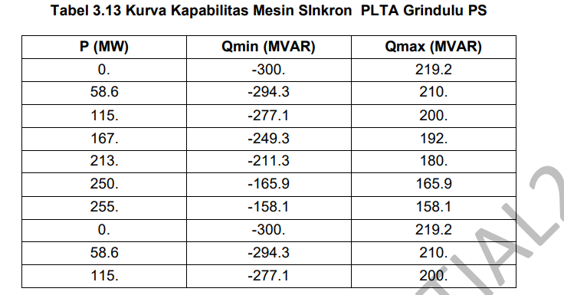
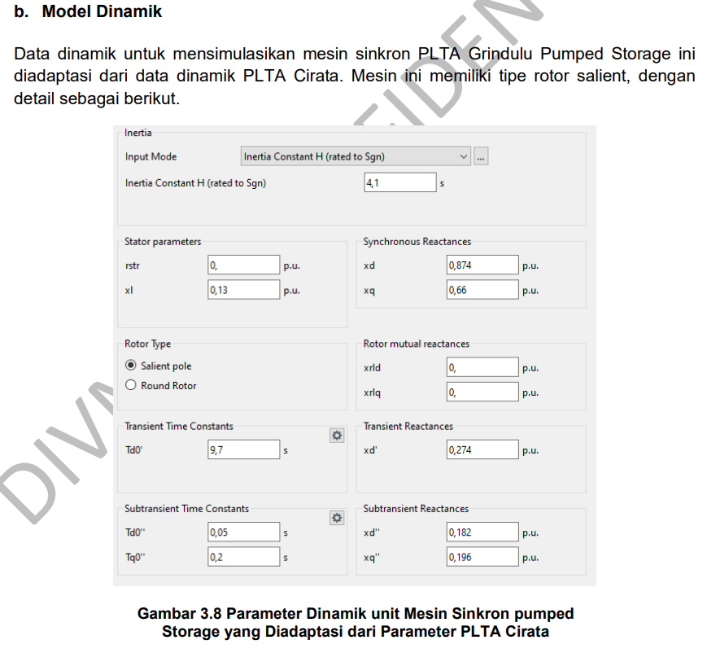
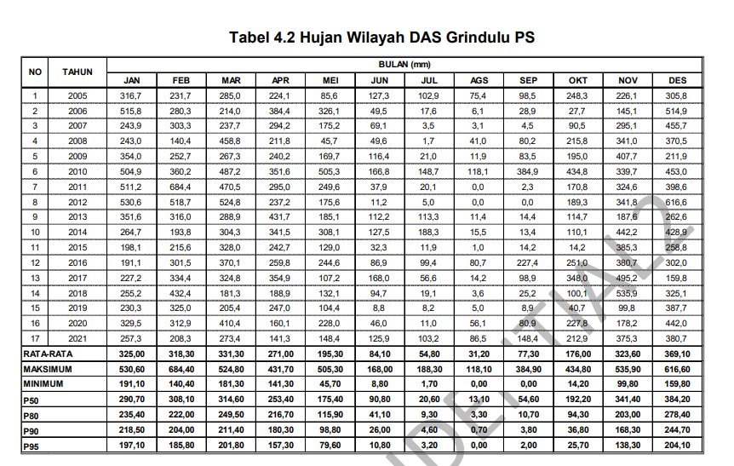
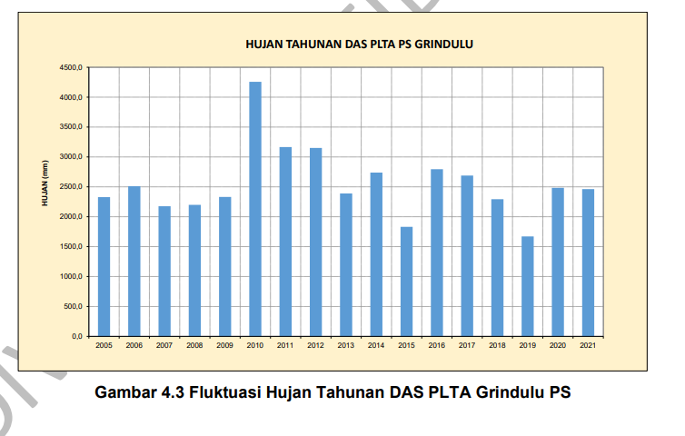
Nilai CN Berdasarkan Tata Guna Lahan menurut Laporan Pra-FS Grindulu PS, HSG B
Lahan | Kondisi | % Luas | CN | %Luas*CN
Hutan | Fair | 70.00% | 73 | 51.10
Tegalan | Poor | 15% | 85 | 12.75
Pertanian | Fair | 8% | 85 | 6.80
Pemukiman | Good | 7% | 83 | 5.81
Total |  | 100.00% |  | 76.46

Note: tanah di kawasan pacitan didominasi gamping bercampur korai (tanah karst)

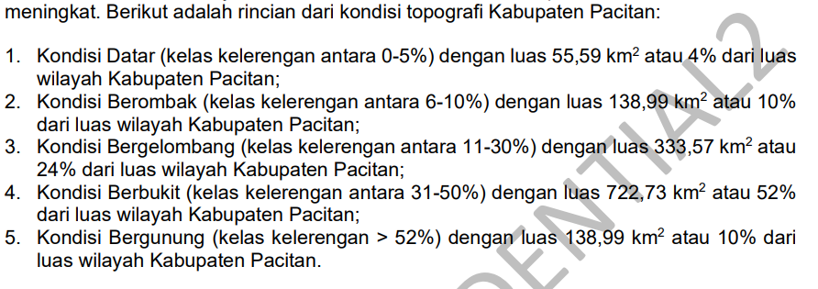

Sumber: Pra FS PLTA Grindulu

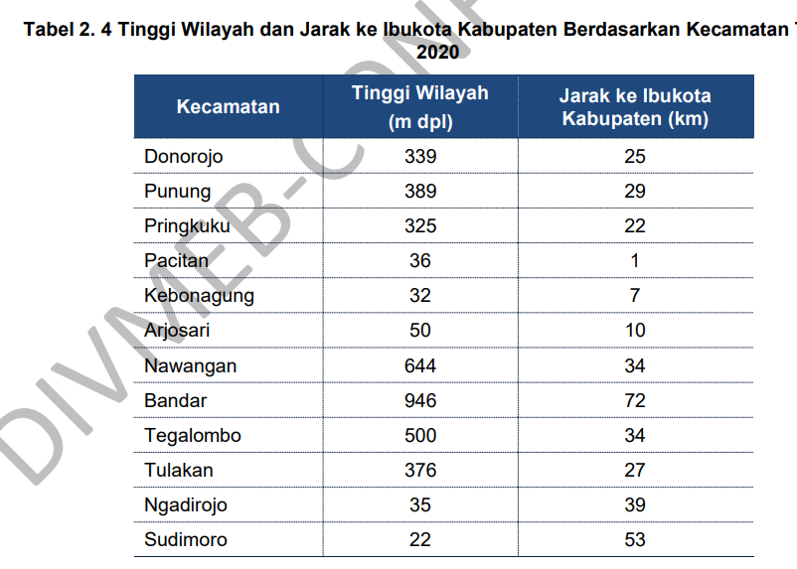

Sumber: Pra FS PLTA Grindulu

pakai data 2A

HUJAN WILAYAH DAS (Thiessen Pol
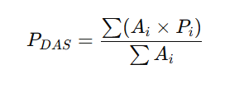
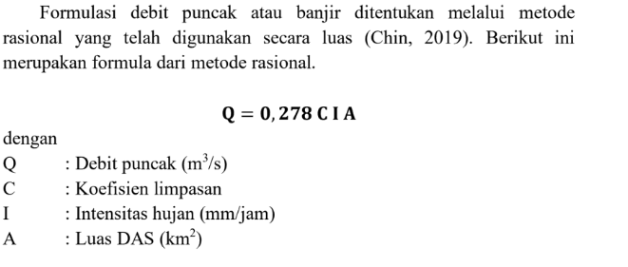
Hari | Pacitan | Nawangan | Kebon Agung | Bandar | Tegalombo | Tulakan | P_DAS harian (mm) | CN | S | Ia (mm) | Pe/Q Runoff (mm) | Luas DAS (km2) | V (m3) | Q Runoff (m3/s) | Q Runoff Rata-Rata | Q Baseflow | Q Total (m3/s) | Debit Rata-Rata | Debit Min | Debit Max | Q90 | Q50 | Q10
01/01/2014 | 20 | 37 | 38 | 2 | 16 | 20 | 22.176 | 76.46 | 78.200 | 15.640 | 0.504 | 127.86 | 64460.793 | 0.746 | 4.084 | 1.021 | 1.767 | 1.648 | 1.021 | 115.882 | 1.021 | 1.021 | 1.604 |  |  | PDAS = jumlah hujan tiap pos/jumlah pos | Tabel Hujan Wilayah DAS Grindulu PS
02/01/2014 | 18 | 5 | 49 | 0 | 4 | 10 | 13.722 | 76.46 | 78.200 | 15.640 | 0.000 | 127.86 | 0.000 | 0.000 |  | 0.817 | 1.021 |  |  | 83.38859032 |  |  |  |  |  |  | No | Tahun | Bulan (mm)
03/01/2014 | 3 | 2 | 6 | 2 | 3 | 3 | 3.178 | 76.46 | 78.200 | 15.640 | 0.000 | 127.86 | 0.000 | 0.000 |  |  | 1.021 |  |  |  |  |  |  |  |  |  |  |  | Jan | Feb | Mar | Apr | Mei | Jun | Jul | Agu | Sep | Okt | Nov | Des | Tahun | Hujan Tahunan
04/01/2014 | 0 | 0 | 0 | 18 | 6 | 1 | 4.210 | 76.46 | 78.200 | 15.640 | 0.000 | 127.86 | 0.000 | 0.000 |  |  | 1.021 |  |  |  |  |  |  |  |  |  | 1 | 2014 | 2662 | 965 | 729 | 851 | 215 | 934 | 814 | 105 | 0 | 33 | 1561 | 3399 | 2014 | 12268
05/01/2014 | 5 | 16 | 14 | 4 | 25 | 4 | 11.888 | 76.46 | 78.200 | 15.640 | 0.000 | 127.86 | 0.000 | 0.000 |  |  | 1.021 |  |  |  |  |  |  |  |  |  | 2 | 2015 | 1713 | 1797 | 2284 | 1857 | 585 | 25 | 0 | 0 | 5 | 0 | 908 | 1347 | 2015 | 10521
06/01/2014 | 5 | 57 | 9 | 2 | 2 | 57 | 24.258 | 76.46 | 78.200 | 15.640 | 0.855 | 127.86 | 109380.951 | 1.266 |  |  | 2.287 |  |  |  |  |  |  |  |  |  | 3 | 2016 | 1479 | 2078 | 2915 | 1835 | 1395 | 1380 | 630 | 1178 | 2022 | 1520 | 2747 | 2214 | 2016 | 21392
07/01/2014 | 27 | 23 | 23 | 5 | 27 | 53 | 27.812 | 76.46 | 78.200 | 15.640 | 1.639 | 127.86 | 209617.500 | 2.426 |  |  | 3.447 |  |  |  |  |  |  | SCS-CN → runoff (mm) |  |  | 4 | 2017 | 2470 | 2373 | 1453 | 2109 | 474 | 328 | 314 | 118 | 633 | 1627 | 4731 | 1721 | 2017 | 18350
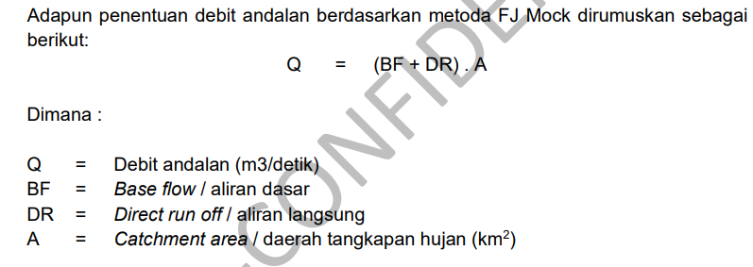
08/01/2014 | 2 | 6 | 3 | 16 | 28 | 4 | 10.582 | 76.46 | 78.200 | 15.640 | 0.000 | 127.86 | 0.000 | 0.000 |  |  | 1.021 |  |  |  |  |  |  |  |  |  | 5 | 2018 | 3729 | 1834 | 1993 | 761 | 224 | 93 | 2 | 47 | 147 | 110 | 2634 | 1910 | 2018 | 13484
09/01/2014 | 3 | 26 | 8 | 7 | 1 | 14 | 10.184 | 76.46 | 78.200 | 15.640 | 0.000 | 127.86 | 0.000 | 0.000 |  |  | 1.021 |  |  |  |  |  |  | Runoff → debit (m³/s) |  |  | 6 | 2019 | 2393 | 1258 | 2889 | 913 | 188 | 3 | 14 | 2 | 2 | 94 | 335 | 1194 | 2019 | 9285
10/01/2014 | 7 | 27 | 17 | 11 | 0 | 0 | 9.680 | 76.46 | 78.200 | 15.640 | 0.000 | 127.86 | 0.000 | 0.000 |  |  | 1.021 |  |  |  |  |  |  |  |  |  | 7 | 2020 | 2506 | 2118 | 2889 | 994 | 1485 | 781 | 54 | 163 | 520 | 1824 | 2553 | 2006 | 2020 | 17893
11/01/2014 | 0 | 6 | 0 | 14 | 0 | 0 | 3.168 | 76.46 | 78.200 | 15.640 | 0.000 | 127.86 | 0.000 | 0.000 |  |  | 1.021 |  |  |  |  |  |  | INFLOW (input BiLSTM) |  |  | 8 | 2021 | 2510 | 2217 | 1663 | 1507 | 311 | 1272 | 558 | 302 | 533 | 600 | 3635 | 2152 | 2021 | 17260
12/01/2014 | 4 | 5 | 3 | 3 | 9 | 3 | 4.618 | 76.46 | 78.200 | 15.640 | 0.000 | 127.86 | 0.000 | 0.000 |  |  | 1.021 |  |  |  |  |  |  |  |  |  | 9 | 2022 | 1504 | 2160 | 1952 | 1347 | 1112 | 1079 | 184 | 810 | 1594 | 3979 | 3391 | 2386 | 2022 | 21497
13/01/2014 | 14 | 32 | 17 | 5 | 13 | 63 | 26.334 | 76.46 | 78.200 | 15.640 | 1.287 | 127.86 | 164492.376 | 1.904 |  |  | 2.925 |  |  |  |  |  |  | Luas DAS (km²) | 700 |  | 10 | 2023 | 1627 | 3473 | 1446 | 1272 | 505 | 742 | 557 | 19 | 11 | 47 | 773 | 895 | 2023 | 11366
14/01/2014 | 44 | 0 | 58 | 0 | 53 | 58 | 37.022 | 76.46 | 78.200 | 15.640 | 4.591 | 127.86 | 587019.231 | 6.794 |  |  | 7.815 |  |  |  |  |  |  |  |  |  | 11 | 2024 | 2396 | 1899 | 2224 | 1552 | 126 | 389 | 373 | 16 | 519 | 674 | 3037 | 3845 | 2024 | 17049
15/01/2014 | 46 | 32 | 56 | 40 | 49 | 41 | 43.952 | 76.46 | 78.200 | 15.640 | 7.526 | 127.86 | 962229.649 | 11.137 |  |  | 12.158 |  |  |  |  |  |  | CN Number | 80 |  | Rata-Rata |  | 2272 | 2016 | 2040 | 1363 | 602 | 639 | 318 | 251 | 544 | 955 | 2391 | 2097
16/01/2014 | 40 | 37 | 104 | 61 | 36 | 54 | 55.612 | 76.46 | 78.200 | 15.640 | 13.521 | 127.86 | 1728753.273 | 20.009 |  |  | 21.030 |  | Pada Sungai Grindulu dijumpai adanya STA AWLR yang terletak di sebelah hilir lokasi |  |  |  |  |  |  |  | Maksimum |  | 3729 | 3473 | 2915 | 2109 | 1485 | 1380 | 814 | 1178 | 2022 | 3979 | 4731 | 3845
17/01/2014 | 0 | 0 | 0 | 3 | 0 | 0 | 0.468 | 76.46 | 78.200 | 15.640 | 0.000 | 127.86 | 0.000 | 0.000 |  |  | 1.021 |  | rencana bendungan PLTA Grindulu PS. Luas DAS pada Lokasi AWLR ini adalah |  |  |  |  |  |  |  | Minimum |  | 1479 | 965 | 729 | 761 | 126 | 3 | 0 | 0 | 0 | 0 | 335 | 895
18/01/2014 | 2 | 0 | 1 | 0 | 0 | 0 | 0.370 | 76.46 | 78.200 | 15.640 | 0.000 | 127.86 | 0.000 | 0.000 |  |  | 1.021 |  | 249,10 km2. Data debit yang di dapat pada lokasi AWLR ini sebanyak 6 tahun
Hujan Wilayah DAS Grindulu Tahun 2014-2024
Hujan Tahunan DAS Grindulu PS
19/01/2014 | 3 | 18 | 8 | 0 | 12 | 0 | 6.962 | 76.46 | 78.200 | 15.640 | 0.000 | 127.86 | 0.000 | 0.000 |  |  | 1.021 |  | pengamatan yaitu tahun 2000 - 2005. Data AWLR tahun 2005 akan digunakan sebagai
20/01/2014 | 19 | 24 | 30 | 6 | 27 | 44 | 26.552 | 76.46 | 78.200 | 15.640 | 1.336 | 127.86 | 170848.171 | 1.977 |  |  | 2.999 |  | referensi untuk kalibrasi parameter DAS.
21/01/2014 | 20 | 10 | 20 | 0 | 20 | 30 | 17.380 | 76.46 | 78.200 | 15.640 | 0.038 | 127.86 | 4842.676 | 0.056 |  |  | 1.077
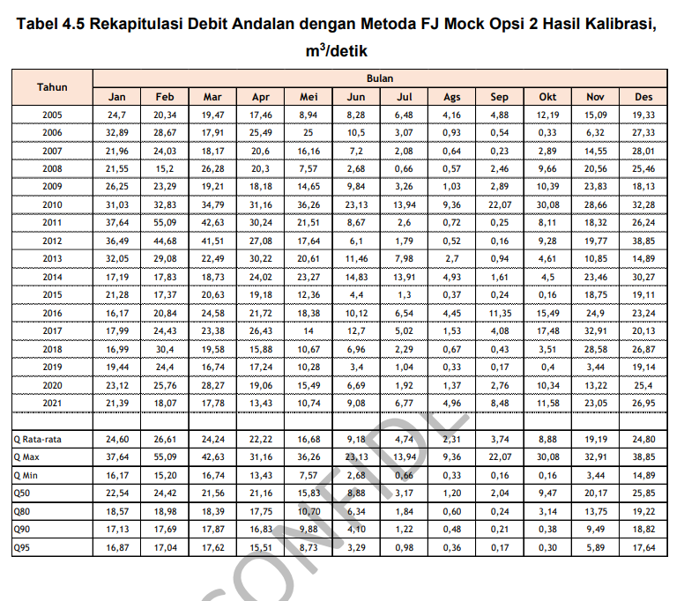
22/01/2014 | 5 | 3 | 24 | 6 | 0 | 5 | 6.992 | 76.46 | 78.200 | 15.640 | 0.000 | 127.86 | 0.000 | 0.000 |  |  | 1.021
23/01/2014 | 31 | 11 | 48 | 0 | 0 | 58 | 25.346 | 76.46 | 78.200 | 15.640 | 1.072 | 127.86 | 137025.118 | 1.586 |  |  | 2.607
24/01/2014 | 2 | 5 | 5 | 9 | 1 | 2 | 3.884 | 76.46 | 78.200 | 15.640 | 0.000 | 127.86 | 0.000 | 0.000 |  |  | 1.021
25/01/2014 | 18 | 14 | 15 | 12 | 13 | 9 | 12.994 | 76.46 | 78.200 | 15.640 | 0.000 | 127.86 | 0.000 | 0.000 |  |  | 1.021
26/01/2014 | 25 | 29 | 24 | 7 | 66 | 26 | 31.014 | 76.46 | 78.200 | 15.640 | 2.526 | 127.86 | 322965.115 | 3.738 |  |  | 4.759
27/01/2014 | 3 | 0 | 14 | 0 | 1 | 2 | 3.256 | 76.46 | 78.200 | 15.640 | 0.000 | 127.86 | 0.000 | 0.000 |  |  | 1.021
28/01/2014 | 0 | 0 | 0 | 0 | 0 | 0 | 0.000 | 76.46 | 78.200 | 15.640 | 0.000 | 127.86 | 0.000 | 0.000 |  |  | 1.021
29/01/2014 | 1 | 12 | 0 | 8 | 16 | 2 | 6.914 | 76.46 | 78.200 | 15.640 | 0.000 | 127.86 | 0.000 | 0.000 |  |  | 1.021
30/01/2014 | 0 | 0 | 1 | 13 | 0 | 5 | 3.264 | 76.46 | 78.200 | 15.640 | 0.000 | 127.86 | 0.000 | 0.000 |  |  | 1.021
31/01/2014 | 0 | 4 | 1 | 5 | 1 | 2 | 2.228 | 76.46 | 78.200 | 15.640 | 0.000 | 127.86 | 0.000 | 0.000 |  |  | 1.021
01/02/2014 | 17 | 9 | 10 | 2 | 5 | 10 | 8.312 | 76.46 | 78.200 | 15.640 | 0.000 | 127.86 | 0.000 | 0.000 |  |  | 1.021
02/02/2014 | 3 | 5 | 9 | 0 | 1 | 6 | 4.102 | 76.46 | 78.200 | 15.640 | 0.000 | 127.86 | 0.000 | 0.000 |  |  | 1.021
03/02/2014 | 0 | 4 | 7 | 0 | 12 | 1 | 4.408 | 76.46 | 78.200 | 15.640 | 0.000 | 127.86 | 0.000 | 0.000 |  |  | 1.021
04/02/2014 | 12 | 5 | 14 | 7 | 0 | 3 | 6.102 | 76.46 | 78.200 | 15.640 | 0.000 | 127.86 | 0.000 | 0.000 |  |  | 1.021
05/02/2014 | 0 | 1 | 0 | 3 | 0 | 1 | 0.846 | 76.46 | 78.200 | 15.640 | 0.000 | 127.86 | 0.000 | 0.000 |  |  | 1.021
06/02/2014 | 4 | 0 | 3 | 0 | 8 | 33 | 9.552 | 76.46 | 78.200 | 15.640 | 0.000 | 127.86 | 0.000 | 0.000 |  |  | 1.021
07/02/2014 | 14 | 0 | 7 | 13 | 2 | 26 | 10.578 | 76.46 | 78.200 | 15.640 | 0.000 | 127.86 | 0.000 | 0.000 |  |  | 1.021
08/02/2014 | 2 | 11 | 9 | 5 | 6 | 2 | 5.898 | 76.46 | 78.200 | 15.640 | 0.000 | 127.86 | 0.000 | 0.000 |  |  | 1.021
09/02/2014 | 3 | 16 | 3 | 0 | 8 | 11 | 7.366 | 76.46 | 78.200 | 15.640 | 0.000 | 127.86 | 0.000 | 0.000 |  |  | 1.021
10/02/2014 | 0 | 0 | 0 | 0 | 0 | 0 | 0.000 | 76.46 | 78.200 | 15.640 | 0.000 | 127.86 | 0.000 | 0.000 |  |  | 1.021
11/02/2014 | 0 | 0 | 0 | 0 | 0 | 0 | 0.000 | 76.46 | 78.200 | 15.640 | 0.000 | 127.86 | 0.000 | 0.000 |  |  | 1.021
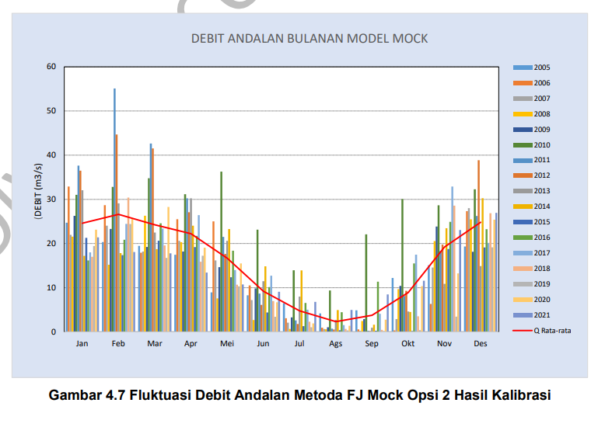
12/02/2014 | 6 | 0 | 5 | 0 | 0 | 0 | 1.442 | 76.46 | 78.200 | 15.640 | 0.000 | 127.86 | 0.000 | 0.000 |  |  | 1.021
13/02/2014 | 0 | 0 | 0 | 0 | 0 | 6 | 1.284 | 76.46 | 78.200 | 15.640 | 0.000 | 127.86 | 0.000 | 0.000 |  |  | 1.021
14/02/2014 | 0 | 16 | 0 | 0 | 0 | 0 | 2.624 | 76.46 | 78.200 | 15.640 | 0.000 | 127.86 | 0.000 | 0.000 |  |  | 1.021
15/02/2014 | 0 | 0 | 2 | 18 | 10 | 6 | 6.404 | 76.46 | 78.200 | 15.640 | 0.000 | 127.86 | 0.000 | 0.000 |  |  | 1.021
16/02/2014 | 4 | 0 | 0 | 0 | 0 | 0 | 0.408 | 76.46 | 78.200 | 15.640 | 0.000 | 127.86 | 0.000 | 0.000 |  |  | 1.021
17/02/2014 | 1 | 14 | 4 | 11 | 15 | 3 | 8.390 | 76.46 | 78.200 | 15.640 | 0.000 | 127.86 | 0.000 | 0.000 |  |  | 1.021
18/02/2014 | 0 | 0 | 0 | 0 | 0 | 1 | 0.214 | 76.46 | 78.200 | 15.640 | 0.000 | 127.86 | 0.000 | 0.000 |  |  | 1.021
19/02/2014 | 11 | 5 | 15 | 0 | 2 | 1 | 5.042 | 76.46 | 78.200 | 15.640 | 0.000 | 127.86 | 0.000 | 0.000 |  |  | 1.021
20/02/2014 | 2 | 8 | 4 | 12 | 0 | 4 | 4.908 | 76.46 | 78.200 | 15.640 | 0.000 | 127.86 | 0.000 | 0.000 |  |  | 1.021
21/02/2014 | 0 | 0 | 0 | 0 | 3 | 0 | 0.594 | 76.46 | 78.200 | 15.640 | 0.000 | 127.86 | 0.000 | 0.000 |  |  | 1.021
22/02/2014 | 10 | 9 | 19 | 4 | 2 | 19 | 10.736 | 76.46 | 78.200 | 15.640 | 0.000 | 127.86 | 0.000 | 0.000 |  |  | 1.021
23/02/2014 | 10 | 18 | 10 | 0 | 2 | 12 | 8.596 | 76.46 | 78.200 | 15.640 | 0.000 | 127.86 | 0.000 | 0.000 |  |  | 1.021
24/02/2014 | 0 | 0 | 11 | 0 | 3 | 26 | 7.984 | 76.46 | 78.200 | 15.640 | 0.000 | 127.86 | 0.000 | 0.000 |  |  | 1.021
25/02/2014 | 5 | 45 | 4 | 0 | 28 | 22 | 18.806 | 76.46 | 78.200 | 15.640 | 0.123 | 127.86 | 15751.533 | 0.182 |  |  | 1.203
26/02/2014 | 1 | 32 | 0 | 18 | 32 | 22 | 19.202 | 76.46 | 78.200 | 15.640 | 0.155 | 127.86 | 19841.721 | 0.230 |  |  | 1.251
27/02/2014 | 0 | 40 | 2 | 5 | 8 | 2 | 9.684 | 76.46 | 78.200 | 15.640 | 0.000 | 127.86 | 0.000 | 0.000 |  |  | 1.021
28/02/2014 | 1 | 0 | 0 | 14 | 7 | 0 | 3.672 | 76.46 | 78.200 | 15.640 | 0.000 | 127.86 | 0.000 | 0.000 |  |  | 1.021
01/03/2014 | 0 | 0 | 0 | 0 | 2 | 0 | 0.396 | 76.46 | 78.200 | 15.640 | 0.000 | 127.86 | 0.000 | 0.000 |  |  | 1.021
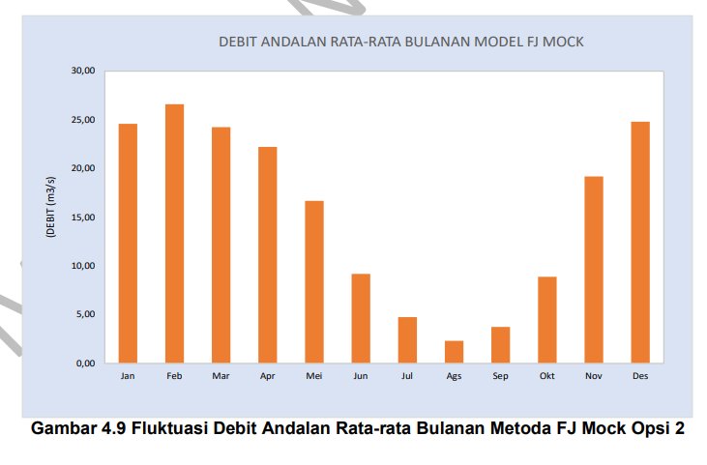
02/03/2014 | 0 | 0 | 0 | 3 | 1 | 0 | 0.666 | 76.46 | 78.200 | 15.640 | 0.000 | 127.86 | 0.000 | 0.000 |  |  | 1.021
03/03/2014 | 0 | 2 | 0 | 0 | 0 | 0 | 0.328 | 76.46 | 78.200 | 15.640 | 0.000 | 127.86 | 0.000 | 0.000 |  |  | 1.021
04/03/2014 | 0 | 10 | 0 | 2 | 13 | 33 | 11.588 | 76.46 | 78.200 | 15.640 | 0.000 | 127.86 | 0.000 | 0.000 |  |  | 1.021
05/03/2014 | 0 | 40 | 0 | 0 | 3 | 0 | 7.154 | 76.46 | 78.200 | 15.640 | 0.000 | 127.86 | 0.000 | 0.000 |  |  | 1.021
06/03/2014 | 0 | 0 | 0 | 2 | 0 | 0 | 0.312 | 76.46 | 78.200 | 15.640 | 0.000 | 127.86 | 0.000 | 0.000 |  |  | 1.021
07/03/2014 | 0 | 0 | 0 | 0 | 0 | 0 | 0.000 | 76.46 | 78.200 | 15.640 | 0.000 | 127.86 | 0.000 | 0.000 |  |  | 1.021
08/03/2014 | 0 | 0 | 0 | 0 | 0 | 0 | 0.000 | 76.46 | 78.200 | 15.640 | 0.000 | 127.86 | 0.000 | 0.000 |  |  | 1.021
09/03/2014 | 0 | 2 | 0 | 0 | 0 | 0 | 0.328 | 76.46 | 78.200 | 15.640 | 0.000 | 127.86 | 0.000 | 0.000 |  |  | 1.021
10/03/2014 | 0 | 0 | 0 | 0 | 0 | 0 | 0.000 | 76.46 | 78.200 | 15.640 | 0.000 | 127.86 | 0.000 | 0.000 |  |  | 1.021
11/03/2014 | 0 | 0 | 0 | 0 | 0 | 0 | 0.000 | 76.46 | 78.200 | 15.640 | 0.000 | 127.86 | 0.000 | 0.000 |  |  | 1.021
12/03/2014 | 0 | 0 | 0 | 0 | 0 | 0 | 0.000 | 76.46 | 78.200 | 15.640 | 0.000 | 127.86 | 0.000 | 0.000 |  |  | 1.021
13/03/2014 | 33 | 6 | 19 | 4 | 11 | 8 | 12.018 | 76.46 | 78.200 | 15.640 | 0.000 | 127.86 | 0.000 | 0.000 |  |  | 1.021
14/03/2014 | 3 | 28 | 4 | 3 | 4 | 17 | 10.460 | 76.46 | 78.200 | 15.640 | 0.000 | 127.86 | 0.000 | 0.000 |  |  | 1.021
15/03/2014 | 0 | 15 | 1 | 6 | 0 | 2 | 3.990 | 76.46 | 78.200 | 15.640 | 0.000 | 127.86 | 0.000 | 0.000 |  |  | 1.021
16/03/2014 | 0 | 13 | 0 | 9 | 11 | 0 | 5.714 | 76.46 | 78.200 | 15.640 | 0.000 | 127.86 | 0.000 | 0.000 |  |  | 1.021
17/03/2014 | 0 | 7 | 12 | 22 | 40 | 9 | 16.418 | 76.46 | 78.200 | 15.640 | 0.008 | 127.86 | 979.994 | 0.011 |  |  | 1.032
18/03/2014 | 0 | 11 | 0 | 5 | 4 | 0 | 3.376 | 76.46 | 78.200 | 15.640 | 0.000 | 127.86 | 0.000 | 0.000 |  |  | 1.021
19/03/2014 | 2 | 28 | 14 | 7 | 1 | 13 | 11.192 | 76.46 | 78.200 | 15.640 | 0.000 | 127.86 | 0.000 | 0.000 |  |  | 1.021
20/03/2014 | 10 | 6 | 14 | 0 | 0 | 7 | 5.826 | 76.46 | 78.200 | 15.640 | 0.000 | 127.86 | 0.000 | 0.000 |  |  | 1.021
21/03/2014 | 10 | 0 | 18 | 0 | 0 | 13 | 6.790 | 76.46 | 78.200 | 15.640 | 0.000 | 127.86 | 0.000 | 0.000 |  |  | 1.021
22/03/2014 | 0 | 0 | 0 | 8 | 0 | 6 | 2.532 | 76.46 | 78.200 | 15.640 | 0.000 | 127.86 | 0.000 | 0.000 |  |  | 1.021
23/03/2014 | 0 | 0 | 0 | 0 | 0 | 0 | 0.000 | 76.46 | 78.200 | 15.640 | 0.000 | 127.86 | 0.000 | 0.000 |  |  | 1.021
24/03/2014 | 0 | 0 | 0 | 0 | 0 | 0 | 0.000 | 76.46 | 78.200 | 15.640 | 0.000 | 127.86 | 0.000 | 0.000 |  |  | 1.021
25/03/2014 | 23 | 2 | 4 | 0 | 3 | 9 | 5.858 | 76.46 | 78.200 | 15.640 | 0.000 | 127.86 | 0.000 | 0.000 |  |  | 1.021
26/03/2014 | 0 | 0 | 0 | 4 | 0 | 1 | 0.838 | 76.46 | 78.200 | 15.640 | 0.000 | 127.86 | 0.000 | 0.000 |  |  | 1.021
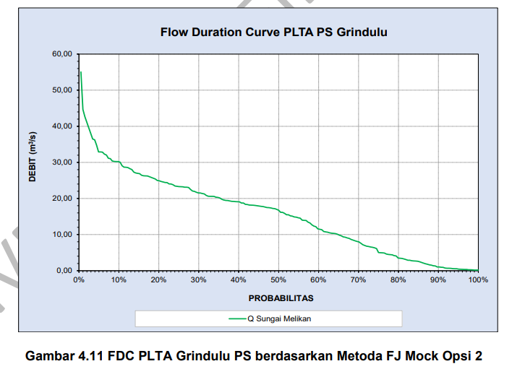
27/03/2014 | 5 | 13 | 0 | 0 | 0 | 0 | 2.642 | 76.46 | 78.200 | 15.640 | 0.000 | 127.86 | 0.000 | 0.000 |  |  | 1.021
28/03/2014 | 1 | 1 | 0 | 0 | 14 | 0 | 3.038 | 76.46 | 78.200 | 15.640 | 0.000 | 127.86 | 0.000 | 0.000 |  |  | 1.021
29/03/2014 | 0 | 2 | 0 | 3 | 3 | 24 | 6.526 | 76.46 | 78.200 | 15.640 | 0.000 | 127.86 | 0.000 | 0.000 |  |  | 1.021
30/03/2014 | 0 | 0 | 0 | 0 | 0 | 0 | 0.000 | 76.46 | 78.200 | 15.640 | 0.000 | 127.86 | 0.000 | 0.000 |  |  | 1.021
31/03/2014 | 0 | 4 | 32 | 0 | 4 | 0 | 6.760 | 76.46 | 78.200 | 15.640 | 0.000 | 127.86 | 0.000 | 0.000 |  |  | 1.021
01/04/2014 | 0 | 0 | 7 | 0 | 0 | 0 | 1.162 | 76.46 | 78.200 | 15.640 | 0.000 | 127.86 | 0.000 | 0.000 |  |  | 1.021
02/04/2014 | 0 | 13 | 1 | 0 | 75 | 6 | 18.432 | 76.46 | 78.200 | 15.640 | 0.096 | 127.86 | 12306.480 | 0.142 |  |  | 1.164
03/04/2014 | 0 | 0 | 0 | 17 | 16 | 0 | 5.820 | 76.46 | 78.200 | 15.640 | 0.000 | 127.86 | 0.000 | 0.000 |  |  | 1.021
04/04/2014 | 0 | 0 | 0 | 5 | 0 | 1 | 0.994 | 76.46 | 78.200 | 15.640 | 0.000 | 127.86 | 0.000 | 0.000 |  |  | 1.021
05/04/2014 | 0 | 0 | 0 | 0 | 0 | 0 | 0.000 | 76.46 | 78.200 | 15.640 | 0.000 | 127.86 | 0.000 | 0.000 |  |  | 1.021
06/04/2014 | 0 | 0 | 0 | 3 | 38 | 0 | 7.992 | 76.46 | 78.200 | 15.640 | 0.000 | 127.86 | 0.000 | 0.000 |  |  | 1.021
07/04/2014 | 0 | 3 | 0 | 6 | 43 | 1 | 10.156 | 76.46 | 78.200 | 15.640 | 0.000 | 127.86 | 0.000 | 0.000 |  |  | 1.021
08/04/2014 | 4 | 0 | 2 | 6 | 0 | 5 | 2.746 | 76.46 | 78.200 | 15.640 | 0.000 | 127.86 | 0.000 | 0.000 |  |  | 1.021
09/04/2014 | 13 | 0 | 4 | 0 | 2 | 1 | 2.600 | 76.46 | 78.200 | 15.640 | 0.000 | 127.86 | 0.000 | 0.000 |  |  | 1.021
10/04/2014 | 1 | 0 | 0 | 0 | 11 | 0 | 2.280 | 76.46 | 78.200 | 15.640 | 0.000 | 127.86 | 0.000 | 0.000 |  |  | 1.021
11/04/2014 | 9 | 0 | 10 | 12 | 11 | 4 | 7.484 | 76.46 | 78.200 | 15.640 | 0.000 | 127.86 | 0.000 | 0.000 |  |  | 1.021
12/04/2014 | 10 | 0 | 4 | 0 | 0 | 0 | 1.684 | 76.46 | 78.200 | 15.640 | 0.000 | 127.86 | 0.000 | 0.000 |  |  | 1.021
13/04/2014 | 5 | 10 | 24 | 4 | 6 | 26 | 13.510 | 76.46 | 78.200 | 15.640 | 0.000 | 127.86 | 0.000 | 0.000 |  |  | 1.021
14/04/2014 | 0 | 0 | 0 | 2 | 0 | 0 | 0.312 | 76.46 | 78.200 | 15.640 | 0.000 | 127.86 | 0.000 | 0.000 |  |  | 1.021
15/04/2014 | 19 | 5 | 17 | 0 | 0 | 0 | 5.580 | 76.46 | 78.200 | 15.640 | 0.000 | 127.86 | 0.000 | 0.000 |  |  | 1.021
16/04/2014 | 4 | 0 | 2 | 0 | 0 | 17 | 4.378 | 76.46 | 78.200 | 15.640 | 0.000 | 127.86 | 0.000 | 0.000 |  |  | 1.021
17/04/2014 | 0 | 0 | 1 | 7 | 14 | 2 | 4.458 | 76.46 | 78.200 | 15.640 | 0.000 | 127.86 | 0.000 | 0.000 |  |  | 1.021
18/04/2014 | 0 | 0 | 0 | 0 | 0 | 0 | 0.000 | 76.46 | 78.200 | 15.640 | 0.000 | 127.86 | 0.000 | 0.000 |  |  | 1.021
19/04/2014 | 0 | 0 | 0 | 0 | 0 | 0 | 0.000 | 76.46 | 78.200 | 15.640 | 0.000 | 127.86 | 0.000 | 0.000 |  |  | 1.021
20/04/2014 | 0 | 9 | 20 | 0 | 2 | 1 | 5.406 | 76.46 | 78.200 | 15.640 | 0.000 | 127.86 | 0.000 | 0.000 |  |  | 1.021
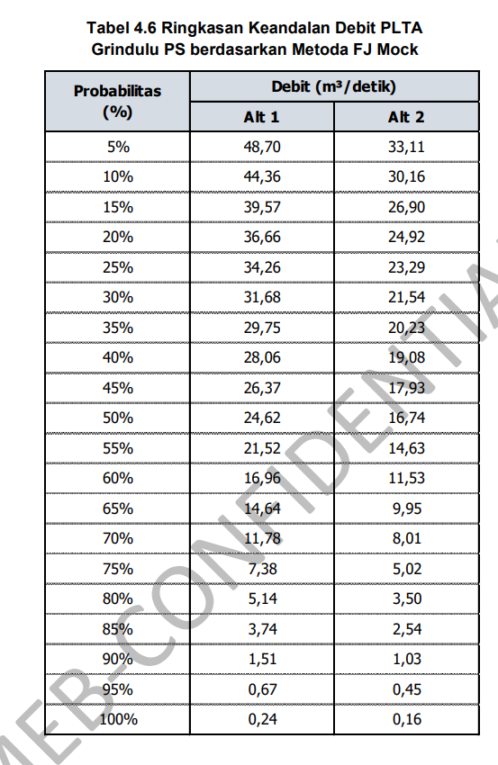
21/04/2014 | 0 | 11 | 1 | 0 | 0 | 10 | 4.110 | 76.46 | 78.200 | 15.640 | 0.000 | 127.86 | 0.000 | 0.000 |  |  | 1.021
22/04/2014 | 36 | 8 | 47 | 0 | 3 | 8 | 15.092 | 76.46 | 78.200 | 15.640 | 0.000 | 127.86 | 0.000 | 0.000 |  |  | 1.021
23/04/2014 | 2 | 38 | 2 | 16 | 12 | 0 | 11.640 | 76.46 | 78.200 | 15.640 | 0.000 | 127.86 | 0.000 | 0.000 |  |  | 1.021
24/04/2014 | 0 | 0 | 0 | 0 | 0 | 0 | 0.000 | 76.46 | 78.200 | 15.640 | 0.000 | 127.86 | 0.000 | 0.000 |  |  | 1.021
25/04/2014 | 0 | 0 | 0 | 0 | 0 | 0 | 0.000 | 76.46 | 78.200 | 15.640 | 0.000 | 127.86 | 0.000 | 0.000 |  |  | 1.021
26/04/2014 | 0 | 0 | 2 | 0 | 0 | 0 | 0.332 | 76.46 | 78.200 | 15.640 | 0.000 | 127.86 | 0.000 | 0.000 |  |  | 1.021
27/04/2014 | 0 | 0 | 0 | 11 | 0 | 0 | 1.716 | 76.46 | 78.200 | 15.640 | 0.000 | 127.86 | 0.000 | 0.000 |  |  | 1.021
28/04/2014 | 16 | 35 | 27 | 0 | 10 | 11 | 16.188 | 76.46 | 78.200 | 15.640 | 0.004 | 127.86 | 487.648 | 0.006 |  |  | 1.027
29/04/2014 | 2 | 0 | 2 | 0 | 0 | 0 | 0.536 | 76.46 | 78.200 | 15.640 | 0.000 | 127.86 | 0.000 | 0.000 |  |  | 1.021
30/04/2014 | 0 | 0 | 0 | 0 | 0 | 0 | 0.000 | 76.46 | 78.200 | 15.640 | 0.000 | 127.86 | 0.000 | 0.000 |  |  | 1.021
01/05/2014 | 0 | 0 | 0 | 0 | 0 | 2 | 0.428 | 76.46 | 78.200 | 15.640 | 0.000 | 127.86 | 0.000 | 0.000 |  |  | 1.021
02/05/2014 | 0 | 0 | 0 | 0 | 0 | 0 | 0.000 | 76.46 | 78.200 | 15.640 | 0.000 | 127.86 | 0.000 | 0.000 |  |  | 1.021
03/05/2014 | 0 | 0 | 14 | 0 | 0 | 0 | 2.324 | 76.46 | 78.200 | 15.640 | 0.000 | 127.86 | 0.000 | 0.000 |  |  | 1.021
04/05/2014 | 0 | 0 | 0 | 0 | 0 | 0 | 0.000 | 76.46 | 78.200 | 15.640 | 0.000 | 127.86 | 0.000 | 0.000 |  |  | 1.021
05/05/2014 | 0 | 0 | 0 | 0 | 0 | 0 | 0.000 | 76.46 | 78.200 | 15.640 | 0.000 | 127.86 | 0.000 | 0.000 |  |  | 1.021
06/05/2014 | 0 | 0 | 0 | 0 | 3 | 27 | 6.372 | 76.46 | 78.200 | 15.640 | 0.000 | 127.86 | 0.000 | 0.000 |  |  | 1.021
07/05/2014 | 0 | 0 | 0 | 0 | 0 | 0 | 0.000 | 76.46 | 78.200 | 15.640 | 0.000 | 127.86 | 0.000 | 0.000 |  |  | 1.021
08/05/2014 | 0 | 7 | 0 | 0 | 5 | 0 | 2.138 | 76.46 | 78.200 | 15.640 | 0.000 | 127.86 | 0.000 | 0.000 |  |  | 1.021
09/05/2014 | 0 | 0 | 1 | 0 | 0 | 0 | 0.166 | 76.46 | 78.200 | 15.640 | 0.000 | 127.86 | 0.000 | 0.000 |  |  | 1.021
10/05/2014 | 0 | 0 | 0 | 0 | 0 | 1 | 0.214 | 76.46 | 78.200 | 15.640 | 0.000 | 127.86 | 0.000 | 0.000 |  |  | 1.021
11/05/2014 | 0 | 0 | 0 | 0 | 0 | 0 | 0.000 | 76.46 | 78.200 | 15.640 | 0.000 | 127.86 | 0.000 | 0.000 |  |  | 1.021
12/05/2014 | 0 | 0 | 0 | 0 | 0 | 0 | 0.000 | 76.46 | 78.200 | 15.640 | 0.000 | 127.86 | 0.000 | 0.000 |  |  | 1.021
13/05/2014 | 0 | 0 | 0 | 0 | 0 | 0 | 0.000 | 76.46 | 78.200 | 15.640 | 0.000 | 127.86 | 0.000 | 0.000 |  |  | 1.021
14/05/2014 | 0 | 30 | 31 | 0 | 27 | 31 | 22.046 | 76.46 | 78.200 | 15.640 | 0.485 | 127.86 | 62017.222 | 0.718 |  |  | 1.739
15/05/2014 | 0 | 15 | 2 | 0 | 0 | 0 | 2.792 | 76.46 | 78.200 | 15.640 | 0.000 | 127.86 | 0.000 | 0.000 |  |  | 1.021
16/05/2014 | 0 | 0 | 2 | 0 | 0 | 0 | 0.332 | 76.46 | 78.200 | 15.640 | 0.000 | 127.86 | 0.000 | 0.000 |  |  | 1.021
17/05/2014 | 0 | 0 | 0 | 0 | 0 | 0 | 0.000 | 76.46 | 78.200 | 15.640 | 0.000 | 127.86 | 0.000 | 0.000 |  |  | 1.021
18/05/2014 | 0 | 0 | 0 | 0 | 0 | 0 | 0.000 | 76.46 | 78.200 | 15.640 | 0.000 | 127.86 | 0.000 | 0.000 |  |  | 1.021
19/05/2014 | 0 | 0 | 0 | 0 | 0 | 0 | 0.000 | 76.46 | 78.200 | 15.640 | 0.000 | 127.86 | 0.000 | 0.000 |  |  | 1.021
20/05/2014 | 0 | 0 | 0 | 0 | 0 | 0 | 0.000 | 76.46 | 78.200 | 15.640 | 0.000 | 127.86 | 0.000 | 0.000 |  |  | 1.021
21/05/2014 | 0 | 0 | 0 | 0 | 0 | 0 | 0.000 | 76.46 | 78.200 | 15.640 | 0.000 | 127.86 | 0.000 | 0.000 |  |  | 1.021
22/05/2014 | 0 | 0 | 0 | 0 | 0 | 0 | 0.000 | 76.46 | 78.200 | 15.640 | 0.000 | 127.86 | 0.000 | 0.000 |  |  | 1.021
23/05/2014 | 0 | 8 | 0 | 0 | 0 | 0 | 1.312 | 76.46 | 78.200 | 15.640 | 0.000 | 127.86 | 0.000 | 0.000 |  |  | 1.021
24/05/2014 | 0 | 0 | 0 | 0 | 0 | 0 | 0.000 | 76.46 | 78.200 | 15.640 | 0.000 | 127.86 | 0.000 | 0.000 |  |  | 1.021
25/05/2014 | 0 | 0 | 0 | 0 | 0 | 0 | 0.000 | 76.46 | 78.200 | 15.640 | 0.000 | 127.86 | 0.000 | 0.000 |  |  | 1.021
26/05/2014 | 0 | 0 | 0 | 0 | 0 | 0 | 0.000 | 76.46 | 78.200 | 15.640 | 0.000 | 127.86 | 0.000 | 0.000 |  |  | 1.021
27/05/2014 | 0 | 0 | 0 | 0 | 0 | 0 | 0.000 | 76.46 | 78.200 | 15.640 | 0.000 | 127.86 | 0.000 | 0.000 |  |  | 1.021
28/05/2014 | 0 | 0 | 0 | 0 | 0 | 0 | 0.000 | 76.46 | 78.200 | 15.640 | 0.000 | 127.86 | 0.000 | 0.000 |  |  | 1.021
29/05/2014 | 0 | 0 | 0 | 0 | 0 | 0 | 0.000 | 76.46 | 78.200 | 15.640 | 0.000 | 127.86 | 0.000 | 0.000 |  |  | 1.021
30/05/2014 | 0 | 0 | 0 | 0 | 9 | 0 | 1.782 | 76.46 | 78.200 | 15.640 | 0.000 | 127.86 | 0.000 | 0.000 |  |  | 1.021
31/05/2014 | 0 | 0 | 0 | 0 | 0 | 0 | 0.000 | 76.46 | 78.200 | 15.640 | 0.000 | 127.86 | 0.000 | 0.000 |  |  | 1.021
01/06/2014 | 0 | 0 | 0 | 0 | 0 | 0 | 0.000 | 76.46 | 78.200 | 15.640 | 0.000 | 127.86 | 0.000 | 0.000 |  |  | 1.021
02/06/2014 | 0 | 0 | 0 | 0 | 0 | 0 | 0.000 | 76.46 | 78.200 | 15.640 | 0.000 | 127.86 | 0.000 | 0.000 |  |  | 1.021
03/06/2014 | 0 | 0 | 0 | 0 | 0 | 0 | 0.000 | 76.46 | 78.200 | 15.640 | 0.000 | 127.86 | 0.000 | 0.000 |  |  | 1.021
04/06/2014 | 0 | 2 | 0 | 0 | 0 | 0 | 0.328 | 76.46 | 78.200 | 15.640 | 0.000 | 127.86 | 0.000 | 0.000 |  |  | 1.021
05/06/2014 | 0 | 0 | 0 | 0 | 0 | 0 | 0.000 | 76.46 | 78.200 | 15.640 | 0.000 | 127.86 | 0.000 | 0.000 |  |  | 1.021
06/06/2014 | 0 | 0 | 0 | 0 | 0 | 0 | 0.000 | 76.46 | 78.200 | 15.640 | 0.000 | 127.86 | 0.000 | 0.000 |  |  | 1.021
07/06/2014 | 0 | 0 | 0 | 0 | 0 | 0 | 0.000 | 76.46 | 78.200 | 15.640 | 0.000 | 127.86 | 0.000 | 0.000 |  |  | 1.021
08/06/2014 | 0 | 0 | 0 | 0 | 0 | 0 | 0.000 | 76.46 | 78.200 | 15.640 | 0.000 | 127.86 | 0.000 | 0.000 |  |  | 1.021
09/06/2014 | 0 | 0 | 0 | 0 | 0 | 0 | 0.000 | 76.46 | 78.200 | 15.640 | 0.000 | 127.86 | 0.000 | 0.000 |  |  | 1.021
10/06/2014 | 0 | 0 | 0 | 0 | 0 | 0 | 0.000 | 76.46 | 78.200 | 15.640 | 0.000 | 127.86 | 0.000 | 0.000 |  |  | 1.021
11/06/2014 | 0 | 50 | 0 | 0 | 0 | 0 | 8.200 | 76.46 | 78.200 | 15.640 | 0.000 | 127.86 | 0.000 | 0.000 |  |  | 1.021
12/06/2014 | 0 | 0 | 0 | 0 | 0 | 0 | 0.000 | 76.46 | 78.200 | 15.640 | 0.000 | 127.86 | 0.000 | 0.000 |  |  | 1.021
13/06/2014 | 0 | 0 | 0 | 0 | 0 | 0 | 0.000 | 76.46 | 78.200 | 15.640 | 0.000 | 127.86 | 0.000 | 0.000 |  |  | 1.021
14/06/2014 | 0 | 0 | 0 | 0 | 0 | 0 | 0.000 | 76.46 | 78.200 | 15.640 | 0.000 | 127.86 | 0.000 | 0.000 |  |  | 1.021
15/06/2014 | 0 | 0 | 0 | 0 | 0 | 0 | 0.000 | 76.46 | 78.200 | 15.640 | 0.000 | 127.86 | 0.000 | 0.000 |  |  | 1.021
16/06/2014 | 0 | 0 | 0 | 0 | 0 | 0 | 0.000 | 76.46 | 78.200 | 15.640 | 0.000 | 127.86 | 0.000 | 0.000 |  |  | 1.021
17/06/2014 | 0 | 0 | 0 | 0 | 0 | 0 | 0.000 | 76.46 | 78.200 | 15.640 | 0.000 | 127.86 | 0.000 | 0.000 |  |  | 1.021
18/06/2014 | 5 | 120 | 41 | 0 | 48 | 16 | 39.924 | 76.46 | 78.200 | 15.640 | 5.754 | 127.86 | 735733.846 | 8.515 |  |  | 9.537
19/06/2014 | 14 | 0 | 16 | 9 | 20 | 12 | 12.016 | 76.46 | 78.200 | 15.640 | 0.000 | 127.86 | 0.000 | 0.000 |  |  | 1.021
20/06/2014 | 1 | 1 | 8 | 0 | 10 | 13 | 6.356 | 76.46 | 78.200 | 15.640 | 0.000 | 127.86 | 0.000 | 0.000 |  |  | 1.021
21/06/2014 | 0 | 0 | 0 | 0 | 0 | 0 | 0.000 | 76.46 | 78.200 | 15.640 | 0.000 | 127.86 | 0.000 | 0.000 |  |  | 1.021
22/06/2014 | 2 | 4 | 1 | 0 | 0 | 0 | 1.026 | 76.46 | 78.200 | 15.640 | 0.000 | 127.86 | 0.000 | 0.000 |  |  | 1.021
23/06/2014 | 0 | 0 | 0 | 0 | 0 | 0 | 0.000 | 76.46 | 78.200 | 15.640 | 0.000 | 127.86 | 0.000 | 0.000 |  |  | 1.021
24/06/2014 | 0 | 0 | 0 | 0 | 0 | 0 | 0.000 | 76.46 | 78.200 | 15.640 | 0.000 | 127.86 | 0.000 | 0.000 |  |  | 1.021
25/06/2014 | 18 | 31 | 103 | 0 | 10 | 46 | 35.842 | 76.46 | 78.200 | 15.640 | 4.148 | 127.86 | 530299.737 | 6.138 |  |  | 7.159
26/06/2014 | 28 | 46 | 47 | 0 | 2 | 2 | 19.026 | 76.46 | 78.200 | 15.640 | 0.141 | 127.86 | 17968.081 | 0.208 |  |  | 1.229
27/06/2014 | 133 | 27 | 36 | 3 | 1 | 0 | 24.636 | 76.46 | 78.200 | 15.640 | 0.928 | 127.86 | 118669.930 | 1.373 |  |  | 2.395
28/06/2014 | 0 | 0 | 1 | 0 | 0 | 1 | 0.380 | 76.46 | 78.200 | 15.640 | 0.000 | 127.86 | 0.000 | 0.000 |  |  | 1.021
29/06/2014 | 1 | 0 | 3 | 0 | 0 | 1 | 0.814 | 76.46 | 78.200 | 15.640 | 0.000 | 127.86 | 0.000 | 0.000 |  |  | 1.021
30/06/2014 | 0 | 0 | 1 | 0 | 0 | 0 | 0.166 | 76.46 | 78.200 | 15.640 | 0.000 | 127.86 | 0.000 | 0.000 |  |  | 1.021
01/07/2014 | 34 | 0 | 69 | 0 | 0 | 25 | 20.272 | 76.46 | 78.200 | 15.640 | 0.259 | 127.86 | 33119.227 | 0.383 |  |  | 1.404
02/07/2014 | 1 | 0 | 47 | 0 | 0 | 0 | 7.904 | 76.46 | 78.200 | 15.640 | 0.000 | 127.86 | 0.000 | 0.000 |  |  | 1.021
03/07/2014 | 7 | 0 | 24 | 2 | 2 | 18 | 9.258 | 76.46 | 78.200 | 15.640 | 0.000 | 127.86 | 0.000 | 0.000 |  |  | 1.021
04/07/2014 | 1 | 0 | 6 | 0 | 0 | 5 | 2.168 | 76.46 | 78.200 | 15.640 | 0.000 | 127.86 | 0.000 | 0.000 |  |  | 1.021
05/07/2014 | 0 | 0 | 1 | 0 | 0 | 0 | 0.166 | 76.46 | 78.200 | 15.640 | 0.000 | 127.86 | 0.000 | 0.000 |  |  | 1.021
06/07/2014 | 0 | 0 | 15 | 0 | 0 | 0 | 2.490 | 76.46 | 78.200 | 15.640 | 0.000 | 127.86 | 0.000 | 0.000 |  |  | 1.021
07/07/2014 | 0 | 0 | 7 | 4 | 0 | 0 | 1.786 | 76.46 | 78.200 | 15.640 | 0.000 | 127.86 | 0.000 | 0.000 |  |  | 1.021
08/07/2014 | 5 | 0 | 13 | 0 | 0 | 0 | 2.668 | 76.46 | 78.200 | 15.640 | 0.000 | 127.86 | 0.000 | 0.000 |  |  | 1.021
09/07/2014 | 1 | 0 | 5 | 0 | 0 | 3 | 1.574 | 76.46 | 78.200 | 15.640 | 0.000 | 127.86 | 0.000 | 0.000 |  |  | 1.021
10/07/2014 | 0 | 0 | 0 | 0 | 0 | 0 | 0.000 | 76.46 | 78.200 | 15.640 | 0.000 | 127.86 | 0.000 | 0.000 |  |  | 1.021
11/07/2014 | 0 | 0 | 0 | 4 | 0 | 0 | 0.624 | 76.46 | 78.200 | 15.640 | 0.000 | 127.86 | 0.000 | 0.000 |  |  | 1.021
12/07/2014 | 0 | 0 | 0 | 0 | 0 | 0 | 0.000 | 76.46 | 78.200 | 15.640 | 0.000 | 127.86 | 0.000 | 0.000 |  |  | 1.021
13/07/2014 | 9 | 12 | 38 | 11 | 0 | 45 | 20.540 | 76.46 | 78.200 | 15.640 | 0.289 | 127.86 | 36942.991 | 0.428 |  |  | 1.449
14/07/2014 | 72 | 24 | 123 | 7 | 5 | 76 | 50.044 | 76.46 | 78.200 | 15.640 | 10.512 | 127.86 | 1344002.377 | 15.556 |  |  | 16.577
15/07/2014 | 7 | 2 | 21 | 3 | 6 | 32 | 13.032 | 76.46 | 78.200 | 15.640 | 0.000 | 127.86 | 0.000 | 0.000 |  |  | 1.021
16/07/2014 | 1 | 0 | 4 | 0 | 0 | 0 | 0.766 | 76.46 | 78.200 | 15.640 | 0.000 | 127.86 | 0.000 | 0.000 |  |  | 1.021
17/07/2014 | 0 | 0 | 0 | 0 | 0 | 0 | 0.000 | 76.46 | 78.200 | 15.640 | 0.000 | 127.86 | 0.000 | 0.000 |  |  | 1.021
18/07/2014 | 0 | 0 | 0 | 0 | 0 | 0 | 0.000 | 76.46 | 78.200 | 15.640 | 0.000 | 127.86 | 0.000 | 0.000 |  |  | 1.021
19/07/2014 | 0 | 0 | 0 | 0 | 0 | 0 | 0.000 | 76.46 | 78.200 | 15.640 | 0.000 | 127.86 | 0.000 | 0.000 |  |  | 1.021
20/07/2014 | 0 | 0 | 0 | 0 | 0 | 0 | 0.000 | 76.46 | 78.200 | 15.640 | 0.000 | 127.86 | 0.000 | 0.000 |  |  | 1.021
21/07/2014 | 0 | 0 | 0 | 0 | 4 | 1 | 1.006 | 76.46 | 78.200 | 15.640 | 0.000 | 127.86 | 0.000 | 0.000 |  |  | 1.021
22/07/2014 | 0 | 0 | 0 | 0 | 0 | 0 | 0.000 | 76.46 | 78.200 | 15.640 | 0.000 | 127.86 | 0.000 | 0.000 |  |  | 1.021
23/07/2014 | 0 | 0 | 0 | 0 | 0 | 0 | 0.000 | 76.46 | 78.200 | 15.640 | 0.000 | 127.86 | 0.000 | 0.000 |  |  | 1.021
24/07/2014 | 0 | 0 | 0 | 0 | 0 | 0 | 0.000 | 76.46 | 78.200 | 15.640 | 0.000 | 127.86 | 0.000 | 0.000 |  |  | 1.021
25/07/2014 | 0 | 0 | 2 | 0 | 0 | 0 | 0.332 | 76.46 | 78.200 | 15.640 | 0.000 | 127.86 | 0.000 | 0.000 |  |  | 1.021
26/07/2014 | 0 | 0 | 0 | 0 | 0 | 0 | 0.000 | 76.46 | 78.200 | 15.640 | 0.000 | 127.86 | 0.000 | 0.000 |  |  | 1.021
27/07/2014 | 0 | 0 | 0 | 0 | 0 | 0 | 0.000 | 76.46 | 78.200 | 15.640 | 0.000 | 127.86 | 0.000 | 0.000 |  |  | 1.021
28/07/2014 | 1 | 0 | 0 | 0 | 0 | 6 | 1.386 | 76.46 | 78.200 | 15.640 | 0.000 | 127.86 | 0.000 | 0.000 |  |  | 1.021
29/07/2014 | 0 | 0 | 3 | 0 | 0 | 0 | 0.498 | 76.46 | 78.200 | 15.640 | 0.000 | 127.86 | 0.000 | 0.000 |  |  | 1.021
30/07/2014 | 0 | 0 | 0 | 0 | 0 | 0 | 0.000 | 76.46 | 78.200 | 15.640 | 0.000 | 127.86 | 0.000 | 0.000 |  |  | 1.021
31/07/2014 | 0 | 0 | 0 | 0 | 0 | 0 | 0.000 | 76.46 | 78.200 | 15.640 | 0.000 | 127.86 | 0.000 | 0.000 |  |  | 1.021
01/08/2014 | 0 | 0 | 0 | 0 | 0 | 0 | 0.000 | 76.46 | 78.200 | 15.640 | 0.000 | 127.86 | 0.000 | 0.000 |  |  | 1.021
02/08/2014 | 13 | 0 | 28 | 0 | 0 | 0 | 5.974 | 76.46 | 78.200 | 15.640 | 0.000 | 127.86 | 0.000 | 0.000 |  |  | 1.021
03/08/2014 | 2 | 0 | 7 | 0 | 0 | 0 | 1.366 | 76.46 | 78.200 | 15.640 | 0.000 | 127.86 | 0.000 | 0.000 |  |  | 1.021
04/08/2014 | 0 | 0 | 8 | 0 | 0 | 0 | 1.328 | 76.46 | 78.200 | 15.640 | 0.000 | 127.86 | 0.000 | 0.000 |  |  | 1.021
05/08/2014 | 0 | 0 | 0 | 0 | 8 | 0 | 1.584 | 76.46 | 78.200 | 15.640 | 0.000 | 127.86 | 0.000 | 0.000 |  |  | 1.021
06/08/2014 | 0 | 0 | 0 | 0 | 0 | 0 | 0.000 | 76.46 | 78.200 | 15.640 | 0.000 | 127.86 | 0.000 | 0.000 |  |  | 1.021
07/08/2014 | 0 | 0 | 3 | 0 | 0 | 0 | 0.498 | 76.46 | 78.200 | 15.640 | 0.000 | 127.86 | 0.000 | 0.000 |  |  | 1.021
08/08/2014 | 0 | 0 | 0 | 0 | 0 | 0 | 0.000 | 76.46 | 78.200 | 15.640 | 0.000 | 127.86 | 0.000 | 0.000 |  |  | 1.021
09/08/2014 | 0 | 0 | 22 | 0 | 0 | 0 | 3.652 | 76.46 | 78.200 | 15.640 | 0.000 | 127.86 | 0.000 | 0.000 |  |  | 1.021
10/08/2014 | 0 | 0 | 1 | 0 | 0 | 0 | 0.166 | 76.46 | 78.200 | 15.640 | 0.000 | 127.86 | 0.000 | 0.000 |  |  | 1.021
11/08/2014 | 5 | 0 | 8 | 0 | 0 | 0 | 1.838 | 76.46 | 78.200 | 15.640 | 0.000 | 127.86 | 0.000 | 0.000 |  |  | 1.021
12/08/2014 | 0 | 0 | 0 | 0 | 0 | 0 | 0.000 | 76.46 | 78.200 | 15.640 | 0.000 | 127.86 | 0.000 | 0.000 |  |  | 1.021
13/08/2014 | 0 | 0 | 0 | 0 | 0 | 0 | 0.000 | 76.46 | 78.200 | 15.640 | 0.000 | 127.86 | 0.000 | 0.000 |  |  | 1.021
14/08/2014 | 0 | 0 | 0 | 0 | 0 | 0 | 0.000 | 76.46 | 78.200 | 15.640 | 0.000 | 127.86 | 0.000 | 0.000 |  |  | 1.021
15/08/2014 | 0 | 0 | 0 | 0 | 0 | 0 | 0.000 | 76.46 | 78.200 | 15.640 | 0.000 | 127.86 | 0.000 | 0.000 |  |  | 1.021
16/08/2014 | 0 | 0 | 0 | 0 | 0 | 0 | 0.000 | 76.46 | 78.200 | 15.640 | 0.000 | 127.86 | 0.000 | 0.000 |  |  | 1.021
17/08/2014 | 0 | 0 | 0 | 0 | 0 | 0 | 0.000 | 76.46 | 78.200 | 15.640 | 0.000 | 127.86 | 0.000 | 0.000 |  |  | 1.021
18/08/2014 | 0 | 0 | 0 | 0 | 0 | 0 | 0.000 | 76.46 | 78.200 | 15.640 | 0.000 | 127.86 | 0.000 | 0.000 |  |  | 1.021
19/08/2014 | 0 | 0 | 0 | 0 | 0 | 0 | 0.000 | 76.46 | 78.200 | 15.640 | 0.000 | 127.86 | 0.000 | 0.000 |  |  | 1.021
20/08/2014 | 0 | 0 | 0 | 0 | 0 | 0 | 0.000 | 76.46 | 78.200 | 15.640 | 0.000 | 127.86 | 0.000 | 0.000 |  |  | 1.021
21/08/2014 | 0 | 0 | 0 | 0 | 0 | 0 | 0.000 | 76.46 | 78.200 | 15.640 | 0.000 | 127.86 | 0.000 | 0.000 |  |  | 1.021
22/08/2014 | 0 | 0 | 0 | 0 | 0 | 0 | 0.000 | 76.46 | 78.200 | 15.640 | 0.000 | 127.86 | 0.000 | 0.000 |  |  | 1.021
23/08/2014 | 0 | 0 | 0 | 0 | 0 | 0 | 0.000 | 76.46 | 78.200 | 15.640 | 0.000 | 127.86 | 0.000 | 0.000 |  |  | 1.021
24/08/2014 | 0 | 0 | 0 | 0 | 0 | 0 | 0.000 | 76.46 | 78.200 | 15.640 | 0.000 | 127.86 | 0.000 | 0.000 |  |  | 1.021
25/08/2014 | 0 | 0 | 0 | 0 | 0 | 0 | 0.000 | 76.46 | 78.200 | 15.640 | 0.000 | 127.86 | 0.000 | 0.000 |  |  | 1.021
26/08/2014 | 0 | 0 | 0 | 0 | 0 | 0 | 0.000 | 76.46 | 78.200 | 15.640 | 0.000 | 127.86 | 0.000 | 0.000 |  |  | 1.021
27/08/2014 | 0 | 0 | 0 | 0 | 0 | 0 | 0.000 | 76.46 | 78.200 | 15.640 | 0.000 | 127.86 | 0.000 | 0.000 |  |  | 1.021
28/08/2014 | 0 | 0 | 0 | 0 | 0 | 0 | 0.000 | 76.46 | 78.200 | 15.640 | 0.000 | 127.86 | 0.000 | 0.000 |  |  | 1.021
29/08/2014 | 0 | 0 | 0 | 0 | 0 | 0 | 0.000 | 76.46 | 78.200 | 15.640 | 0.000 | 127.86 | 0.000 | 0.000 |  |  | 1.021
30/08/2014 | 0 | 0 | 0 | 0 | 0 | 0 | 0.000 | 76.46 | 78.200 | 15.640 | 0.000 | 127.86 | 0.000 | 0.000 |  |  | 1.021
31/08/2014 | 0 | 0 | 0 | 0 | 0 | 0 | 0.000 | 76.46 | 78.200 | 15.640 | 0.000 | 127.86 | 0.000 | 0.000 |  |  | 1.021
01/09/2014 | 0 | 0 | 0 | 0 | 0 | 0 | 0.000 | 76.46 | 78.200 | 15.640 | 0.000 | 127.86 | 0.000 | 0.000 |  |  | 1.021
02/09/2014 | 0 | 0 | 0 | 0 | 0 | 0 | 0.000 | 76.46 | 78.200 | 15.640 | 0.000 | 127.86 | 0.000 | 0.000 |  |  | 1.021
03/09/2014 | 0 | 0 | 0 | 0 | 0 | 0 | 0.000 | 76.46 | 78.200 | 15.640 | 0.000 | 127.86 | 0.000 | 0.000 |  |  | 1.021
04/09/2014 | 0 | 0 | 0 | 0 | 0 | 0 | 0.000 | 76.46 | 78.200 | 15.640 | 0.000 | 127.86 | 0.000 | 0.000 |  |  | 1.021
05/09/2014 | 0 | 0 | 0 | 0 | 0 | 0 | 0.000 | 76.46 | 78.200 | 15.640 | 0.000 | 127.86 | 0.000 | 0.000 |  |  | 1.021
06/09/2014 | 0 | 0 | 0 | 0 | 0 | 0 | 0.000 | 76.46 | 78.200 | 15.640 | 0.000 | 127.86 | 0.000 | 0.000 |  |  | 1.021
07/09/2014 | 0 | 0 | 0 | 0 | 0 | 0 | 0.000 | 76.46 | 78.200 | 15.640 | 0.000 | 127.86 | 0.000 | 0.000 |  |  | 1.021
08/09/2014 | 0 | 0 | 0 | 0 | 0 | 0 | 0.000 | 76.46 | 78.200 | 15.640 | 0.000 | 127.86 | 0.000 | 0.000 |  |  | 1.021
09/09/2014 | 0 | 0 | 0 | 0 | 0 | 0 | 0.000 | 76.46 | 78.200 | 15.640 | 0.000 | 127.86 | 0.000 | 0.000 |  |  | 1.021
10/09/2014 | 0 | 0 | 0 | 0 | 0 | 0 | 0.000 | 76.46 | 78.200 | 15.640 | 0.000 | 127.86 | 0.000 | 0.000 |  |  | 1.021
11/09/2014 | 0 | 0 | 0 | 0 | 0 | 0 | 0.000 | 76.46 | 78.200 | 15.640 | 0.000 | 127.86 | 0.000 | 0.000 |  |  | 1.021
12/09/2014 | 0 | 0 | 0 | 0 | 0 | 0 | 0.000 | 76.46 | 78.200 | 15.640 | 0.000 | 127.86 | 0.000 | 0.000 |  |  | 1.021
13/09/2014 | 0 | 0 | 0 | 0 | 0 | 0 | 0.000 | 76.46 | 78.200 | 15.640 | 0.000 | 127.86 | 0.000 | 0.000 |  |  | 1.021
14/09/2014 | 0 | 0 | 0 | 0 | 0 | 0 | 0.000 | 76.46 | 78.200 | 15.640 | 0.000 | 127.86 | 0.000 | 0.000 |  |  | 1.021
15/09/2014 | 0 | 0 | 0 | 0 | 0 | 0 | 0.000 | 76.46 | 78.200 | 15.640 | 0.000 | 127.86 | 0.000 | 0.000 |  |  | 1.021
16/09/2014 | 0 | 0 | 0 | 0 | 0 | 0 | 0.000 | 76.46 | 78.200 | 15.640 | 0.000 | 127.86 | 0.000 | 0.000 |  |  | 1.021
17/09/2014 | 0 | 0 | 0 | 0 | 0 | 0 | 0.000 | 76.46 | 78.200 | 15.640 | 0.000 | 127.86 | 0.000 | 0.000 |  |  | 1.021
18/09/2014 | 0 | 0 | 0 | 0 | 0 | 0 | 0.000 | 76.46 | 78.200 | 15.640 | 0.000 | 127.86 | 0.000 | 0.000 |  |  | 1.021
19/09/2014 | 0 | 0 | 0 | 0 | 0 | 0 | 0.000 | 76.46 | 78.200 | 15.640 | 0.000 | 127.86 | 0.000 | 0.000 |  |  | 1.021
20/09/2014 | 0 | 0 | 0 | 0 | 0 | 0 | 0.000 | 76.46 | 78.200 | 15.640 | 0.000 | 127.86 | 0.000 | 0.000 |  |  | 1.021
21/09/2014 | 0 | 0 | 0 | 0 | 0 | 0 | 0.000 | 76.46 | 78.200 | 15.640 | 0.000 | 127.86 | 0.000 | 0.000 |  |  | 1.021
22/09/2014 | 0 | 0 | 0 | 0 | 0 | 0 | 0.000 | 76.46 | 78.200 | 15.640 | 0.000 | 127.86 | 0.000 | 0.000 |  |  | 1.021
23/09/2014 | 0 | 0 | 0 | 0 | 0 | 0 | 0.000 | 76.46 | 78.200 | 15.640 | 0.000 | 127.86 | 0.000 | 0.000 |  |  | 1.021
24/09/2014 | 0 | 0 | 0 | 0 | 0 | 0 | 0.000 | 76.46 | 78.200 | 15.640 | 0.000 | 127.86 | 0.000 | 0.000 |  |  | 1.021
25/09/2014 | 0 | 0 | 0 | 0 | 0 | 0 | 0.000 | 76.46 | 78.200 | 15.640 | 0.000 | 127.86 | 0.000 | 0.000 |  |  | 1.021
26/09/2014 | 0 | 0 | 0 | 0 | 0 | 0 | 0.000 | 76.46 | 78.200 | 15.640 | 0.000 | 127.86 | 0.000 | 0.000 |  |  | 1.021
27/09/2014 | 0 | 0 | 0 | 0 | 0 | 0 | 0.000 | 76.46 | 78.200 | 15.640 | 0.000 | 127.86 | 0.000 | 0.000 |  |  | 1.021
28/09/2014 | 0 | 0 | 0 | 0 | 0 | 0 | 0.000 | 76.46 | 78.200 | 15.640 | 0.000 | 127.86 | 0.000 | 0.000 |  |  | 1.021
29/09/2014 | 0 | 0 | 0 | 0 | 0 | 0 | 0.000 | 76.46 | 78.200 | 15.640 | 0.000 | 127.86 | 0.000 | 0.000 |  |  | 1.021
30/09/2014 | 0 | 0 | 0 | 0 | 0 | 0 | 0.000 | 76.46 | 78.200 | 15.640 | 0.000 | 127.86 | 0.000 | 0.000 |  |  | 1.021
01/10/2014 | 0 | 0 | 0 | 0 | 0 | 0 | 0.000 | 76.46 | 78.200 | 15.640 | 0.000 | 127.86 | 0.000 | 0.000 |  |  | 1.021
02/10/2014 | 0 | 0 | 0 | 0 | 0 | 0 | 0.000 | 76.46 | 78.200 | 15.640 | 0.000 | 127.86 | 0.000 | 0.000 |  |  | 1.021
03/10/2014 | 1 | 0 | 1 | 0 | 0 | 0 | 0.268 | 76.46 | 78.200 | 15.640 | 0.000 | 127.86 | 0.000 | 0.000 |  |  | 1.021
04/10/2014 | 0 | 0 | 5 | 0 | 0 | 5 | 1.900 | 76.46 | 78.200 | 15.640 | 0.000 | 127.86 | 0.000 | 0.000 |  |  | 1.021
05/10/2014 | 0 | 0 | 0 | 0 | 0 | 0 | 0.000 | 76.46 | 78.200 | 15.640 | 0.000 | 127.86 | 0.000 | 0.000 |  |  | 1.021
06/10/2014 | 8 | 0 | 11 | 0 | 0 | 0 | 2.642 | 76.46 | 78.200 | 15.640 | 0.000 | 127.86 | 0.000 | 0.000 |  |  | 1.021
07/10/2014 | 0 | 0 | 0 | 0 | 0 | 0 | 0.000 | 76.46 | 78.200 | 15.640 | 0.000 | 127.86 | 0.000 | 0.000 |  |  | 1.021
08/10/2014 | 0 | 0 | 0 | 0 | 0 | 0 | 0.000 | 76.46 | 78.200 | 15.640 | 0.000 | 127.86 | 0.000 | 0.000 |  |  | 1.021
09/10/2014 | 0 | 0 | 0 | 0 | 0 | 0 | 0.000 | 76.46 | 78.200 | 15.640 | 0.000 | 127.86 | 0.000 | 0.000 |  |  | 1.021
10/10/2014 | 0 | 0 | 0 | 0 | 0 | 0 | 0.000 | 76.46 | 78.200 | 15.640 | 0.000 | 127.86 | 0.000 | 0.000 |  |  | 1.021
11/10/2014 | 0 | 0 | 0 | 0 | 0 | 0 | 0.000 | 76.46 | 78.200 | 15.640 | 0.000 | 127.86 | 0.000 | 0.000 |  |  | 1.021
12/10/2014 | 0 | 0 | 0 | 0 | 0 | 0 | 0.000 | 76.46 | 78.200 | 15.640 | 0.000 | 127.86 | 0.000 | 0.000 |  |  | 1.021
13/10/2014 | 0 | 0 | 0 | 0 | 0 | 0 | 0.000 | 76.46 | 78.200 | 15.640 | 0.000 | 127.86 | 0.000 | 0.000 |  |  | 1.021
14/10/2014 | 0 | 0 | 0 | 0 | 0 | 0 | 0.000 | 76.46 | 78.200 | 15.640 | 0.000 | 127.86 | 0.000 | 0.000 |  |  | 1.021
15/10/2014 | 0 | 0 | 0 | 0 | 0 | 0 | 0.000 | 76.46 | 78.200 | 15.640 | 0.000 | 127.86 | 0.000 | 0.000 |  |  | 1.021
16/10/2014 | 0 | 0 | 0 | 0 | 0 | 0 | 0.000 | 76.46 | 78.200 | 15.640 | 0.000 | 127.86 | 0.000 | 0.000 |  |  | 1.021
17/10/2014 | 0 | 0 | 0 | 0 | 0 | 0 | 0.000 | 76.46 | 78.200 | 15.640 | 0.000 | 127.86 | 0.000 | 0.000 |  |  | 1.021
18/10/2014 | 0 | 0 | 0 | 0 | 0 | 0 | 0.000 | 76.46 | 78.200 | 15.640 | 0.000 | 127.86 | 0.000 | 0.000 |  |  | 1.021
19/10/2014 | 0 | 0 | 0 | 0 | 0 | 0 | 0.000 | 76.46 | 78.200 | 15.640 | 0.000 | 127.86 | 0.000 | 0.000 |  |  | 1.021
20/10/2014 | 0 | 0 | 0 | 0 | 0 | 0 | 0.000 | 76.46 | 78.200 | 15.640 | 0.000 | 127.86 | 0.000 | 0.000 |  |  | 1.021
21/10/2014 | 0 | 0 | 0 | 0 | 0 | 0 | 0.000 | 76.46 | 78.200 | 15.640 | 0.000 | 127.86 | 0.000 | 0.000 |  |  | 1.021
22/10/2014 | 0 | 0 | 0 | 0 | 0 | 0 | 0.000 | 76.46 | 78.200 | 15.640 | 0.000 | 127.86 | 0.000 | 0.000 |  |  | 1.021
23/10/2014 | 1 | 0 | 0 | 0 | 0 | 0 | 0.102 | 76.46 | 78.200 | 15.640 | 0.000 | 127.86 | 0.000 | 0.000 |  |  | 1.021
24/10/2014 | 0 | 0 | 0 | 1 | 0 | 0 | 0.156 | 76.46 | 78.200 | 15.640 | 0.000 | 127.86 | 0.000 | 0.000 |  |  | 1.021
25/10/2014 | 0 | 0 | 0 | 0 | 0 | 0 | 0.000 | 76.46 | 78.200 | 15.640 | 0.000 | 127.86 | 0.000 | 0.000 |  |  | 1.021
26/10/2014 | 0 | 0 | 0 | 0 | 0 | 0 | 0.000 | 76.46 | 78.200 | 15.640 | 0.000 | 127.86 | 0.000 | 0.000 |  |  | 1.021
27/10/2014 | 0 | 0 | 0 | 0 | 0 | 0 | 0.000 | 76.46 | 78.200 | 15.640 | 0.000 | 127.86 | 0.000 | 0.000 |  |  | 1.021
28/10/2014 | 0 | 0 | 0 | 0 | 0 | 0 | 0.000 | 76.46 | 78.200 | 15.640 | 0.000 | 127.86 | 0.000 | 0.000 |  |  | 1.021
29/10/2014 | 0 | 0 | 0 | 0 | 0 | 0 | 0.000 | 76.46 | 78.200 | 15.640 | 0.000 | 127.86 | 0.000 | 0.000 |  |  | 1.021
30/10/2014 | 0 | 0 | 0 | 0 | 0 | 0 | 0.000 | 76.46 | 78.200 | 15.640 | 0.000 | 127.86 | 0.000 | 0.000 |  |  | 1.021
31/10/2014 | 0 | 0 | 0 | 0 | 0 | 0 | 0.000 | 76.46 | 78.200 | 15.640 | 0.000 | 127.86 | 0.000 | 0.000 |  |  | 1.021
01/11/2014 | 0 | 0 | 0 | 0 | 0 | 0 | 0.000 | 76.46 | 78.200 | 15.640 | 0.000 | 127.86 | 0.000 | 0.000 |  |  | 1.021
02/11/2014 | 0 | 0 | 0 | 0 | 0 | 0 | 0.000 | 76.46 | 78.200 | 15.640 | 0.000 | 127.86 | 0.000 | 0.000 |  |  | 1.021
03/11/2014 | 0 | 0 | 0 | 0 | 0 | 0 | 0.000 | 76.46 | 78.200 | 15.640 | 0.000 | 127.86 | 0.000 | 0.000 |  |  | 1.021
04/11/2014 | 0 | 0 | 0 | 0 | 0 | 1 | 0.214 | 76.46 | 78.200 | 15.640 | 0.000 | 127.86 | 0.000 | 0.000 |  |  | 1.021
05/11/2014 | 0 | 0 | 8 | 0 | 0 | 0 | 1.328 | 76.46 | 78.200 | 15.640 | 0.000 | 127.86 | 0.000 | 0.000 |  |  | 1.021
06/11/2014 | 0 | 0 | 0 | 0 | 0 | 0 | 0.000 | 76.46 | 78.200 | 15.640 | 0.000 | 127.86 | 0.000 | 0.000 |  |  | 1.021
07/11/2014 | 5 | 4 | 12 | 0 | 0 | 0 | 3.158 | 76.46 | 78.200 | 15.640 | 0.000 | 127.86 | 0.000 | 0.000 |  |  | 1.021
08/11/2014 | 0 | 0 | 4 | 0 | 0 | 0 | 0.664 | 76.46 | 78.200 | 15.640 | 0.000 | 127.86 | 0.000 | 0.000 |  |  | 1.021
09/11/2014 | 0 | 2 | 0 | 0 | 0 | 0 | 0.328 | 76.46 | 78.200 | 15.640 | 0.000 | 127.86 | 0.000 | 0.000 |  |  | 1.021
10/11/2014 | 0 | 0 | 0 | 29 | 0 | 0 | 4.524 | 76.46 | 78.200 | 15.640 | 0.000 | 127.86 | 0.000 | 0.000 |  |  | 1.021
11/11/2014 | 10 | 32 | 25 | 30 | 5 | 6 | 17.372 | 76.46 | 78.200 | 15.640 | 0.038 | 127.86 | 4798.729 | 0.056 |  |  | 1.077
12/11/2014 | 11 | 32 | 23 | 36 | 2 | 15 | 19.410 | 76.46 | 78.200 | 15.640 | 0.173 | 127.86 | 22170.238 | 0.257 |  |  | 1.278
13/11/2014 | 0 | 5 | 0 | 0 | 0 | 0 | 0.820 | 76.46 | 78.200 | 15.640 | 0.000 | 127.86 | 0.000 | 0.000 |  |  | 1.021
14/11/2014 | 0 | 9 | 0 | 0 | 0 | 0 | 1.476 | 76.46 | 78.200 | 15.640 | 0.000 | 127.86 | 0.000 | 0.000 |  |  | 1.021
15/11/2014 | 0 | 6 | 0 | 2 | 1 | 19 | 5.560 | 76.46 | 78.200 | 15.640 | 0.000 | 127.86 | 0.000 | 0.000 |  |  | 1.021
16/11/2014 | 8 | 2 | 3 | 8 | 13 | 5 | 6.534 | 76.46 | 78.200 | 15.640 | 0.000 | 127.86 | 0.000 | 0.000 |  |  | 1.021
17/11/2014 | 7 | 18 | 7 | 8 | 17 | 24 | 14.578 | 76.46 | 78.200 | 15.640 | 0.000 | 127.86 | 0.000 | 0.000 |  |  | 1.021
18/11/2014 | 4 | 30 | 9 | 60 | 15 | 0 | 19.152 | 76.46 | 78.200 | 15.640 | 0.151 | 127.86 | 19300.400 | 0.223 |  |  | 1.244
19/11/2014 | 0 | 9 | 1 | 0 | 20 | 37 | 13.520 | 76.46 | 78.200 | 15.640 | 0.000 | 127.86 | 0.000 | 0.000 |  |  | 1.021
20/11/2014 | 0 | 10 | 0 | 0 | 11 | 35 | 11.308 | 76.46 | 78.200 | 15.640 | 0.000 | 127.86 | 0.000 | 0.000 |  |  | 1.021
21/11/2014 | 0 | 4 | 0 | 9 | 0 | 0 | 2.060 | 76.46 | 78.200 | 15.640 | 0.000 | 127.86 | 0.000 | 0.000 |  |  | 1.021
22/11/2014 | 0 | 0 | 0 | 0 | 0 | 0 | 0.000 | 76.46 | 78.200 | 15.640 | 0.000 | 127.86 | 0.000 | 0.000 |  |  | 1.021
23/11/2014 | 0 | 0 | 0 | 0 | 5 | 0 | 0.990 | 76.46 | 78.200 | 15.640 | 0.000 | 127.86 | 0.000 | 0.000 |  |  | 1.021
24/11/2014 | 0 | 0 | 3 | 0 | 0 | 0 | 0.498 | 76.46 | 78.200 | 15.640 | 0.000 | 127.86 | 0.000 | 0.000 |  |  | 1.021
25/11/2014 | 0 | 6 | 0 | 0 | 0 | 0 | 0.984 | 76.46 | 78.200 | 15.640 | 0.000 | 127.86 | 0.000 | 0.000 |  |  | 1.021
26/11/2014 | 6 | 39 | 7 | 15 | 32 | 15 | 20.056 | 76.46 | 78.200 | 15.640 | 0.236 | 127.86 | 30181.130 | 0.349 |  |  | 1.370
27/11/2014 | 0 | 17 | 4 | 0 | 0 | 3 | 4.094 | 76.46 | 78.200 | 15.640 | 0.000 | 127.86 | 0.000 | 0.000 |  |  | 1.021
28/11/2014 | 0 | 5 | 7 | 0 | 0 | 12 | 4.550 | 76.46 | 78.200 | 15.640 | 0.000 | 127.86 | 0.000 | 0.000 |  |  | 1.021
29/11/2014 | 18 | 4 | 35 | 0 | 0 | 118 | 33.554 | 76.46 | 78.200 | 15.640 | 3.339 | 127.86 | 426908.967 | 4.941 |  |  | 5.962
30/11/2014 | 232 | 28 | 163 | 46 | 33 | 0 | 69.024 | 76.46 | 78.200 | 15.640 | 21.658 | 127.86 | 2769202.816 | 32.051 |  |  | 33.072
01/12/2014 | 21 | 22 | 35 | 20 | 0 | 86.8 | 33.255 | 76.46 | 78.200 | 15.640 | 3.238 | 127.86 | 414073.620 | 4.793 |  |  | 5.814
02/12/2014 | 12 | 6 | 19 | 0 | 3 | 48 | 16.228 | 76.46 | 78.200 | 15.640 | 0.004 | 127.86 | 561.147 | 0.006 |  |  | 1.028
03/12/2014 | 53 | 6 | 30 | 11 | 42 | 20 | 25.682 | 76.46 | 78.200 | 15.640 | 1.143 | 127.86 | 146117.800 | 1.691 |  |  | 2.712
04/12/2014 | 5 | 3 | 2 | 12 | 3 | 0 | 3.800 | 76.46 | 78.200 | 15.640 | 0.000 | 127.86 | 0.000 | 0.000 |  |  | 1.021
05/12/2014 | 2 | 20 | 8 | 30 | 3 | 3 | 10.728 | 76.46 | 78.200 | 15.640 | 0.000 | 127.86 | 0.000 | 0.000 |  |  | 1.021
06/12/2014 | 1 | 10 | 0 | 5 | 3 | 10 | 5.256 | 76.46 | 78.200 | 15.640 | 0.000 | 127.86 | 0.000 | 0.000 |  |  | 1.021
07/12/2014 | 2 | 2 | 13 | 6 | 2 | 1 | 4.236 | 76.46 | 78.200 | 15.640 | 0.000 | 127.86 | 0.000 | 0.000 |  |  | 1.021
08/12/2014 | 0 | 15 | 0 | 5 | 10 | 13 | 8.002 | 76.46 | 78.200 | 15.640 | 0.000 | 127.86 | 0.000 | 0.000 |  |  | 1.021
09/12/2014 | 0 | 1 | 8 | 6 | 2 | 1 | 3.038 | 76.46 | 78.200 | 15.640 | 0.000 | 127.86 | 0.000 | 0.000 |  |  | 1.021
10/12/2014 | 13 | 0 | 17 | 0 | 2 | 7 | 6.042 | 76.46 | 78.200 | 15.640 | 0.000 | 127.86 | 0.000 | 0.000 |  |  | 1.021
11/12/2014 | 19 | 22 | 31 | 61 | 6 | 15 | 24.606 | 76.46 | 78.200 | 15.640 | 0.922 | 127.86 | 117920.339 | 1.365 |  |  | 2.386
12/12/2014 | 15 | 110 | 7 | 0 | 67 | 26 | 39.562 | 76.46 | 78.200 | 15.640 | 5.604 | 127.86 | 716493.136 | 8.293 |  |  | 9.314
13/12/2014 | 4 | 0 | 5 | 0 | 0 | 4 | 2.094 | 76.46 | 78.200 | 15.640 | 0.000 | 127.86 | 0.000 | 0.000 |  |  | 1.021
14/12/2014 | 0 | 7 | 9 | 0 | 0 | 13 | 5.424 | 76.46 | 78.200 | 15.640 | 0.000 | 127.86 | 0.000 | 0.000 |  |  | 1.021
15/12/2014 | 0 | 5 | 1 | 0 | 8 | 24 | 7.706 | 76.46 | 78.200 | 15.640 | 0.000 | 127.86 | 0.000 | 0.000 |  |  | 1.021
16/12/2014 | 4 | 27 | 24 | 8 | 24 | 24 | 19.956 | 76.46 | 78.200 | 15.640 | 0.226 | 127.86 | 28864.656 | 0.334 |  |  | 1.355
17/12/2014 | 70 | 50 | 95 | 7 | 74 | 83 | 64.616 | 76.46 | 78.200 | 15.640 | 18.861 | 127.86 | 2411554.875 | 27.912 |  |  | 28.933
18/12/2014 | 0 | 30 | 1 | 5 | 0 | 1 | 6.080 | 76.46 | 78.200 | 15.640 | 0.000 | 127.86 | 0.000 | 0.000 |  |  | 1.021
19/12/2014 | 3 | 5 | 4 | 11 | 23 | 10 | 10.200 | 76.46 | 78.200 | 15.640 | 0.000 | 127.86 | 0.000 | 0.000 |  |  | 1.021
20/12/2014 | 0 | 11 | 0 | 7 | 0 | 0 | 2.896 | 76.46 | 78.200 | 15.640 | 0.000 | 127.86 | 0.000 | 0.000 |  |  | 1.021
21/12/2014 | 52 | 48 | 24 | 7 | 34 | 21 | 29.478 | 76.46 | 78.200 | 15.640 | 2.081 | 127.86 | 266021.503 | 3.079 |  |  | 4.100
22/12/2014 | 2 | 8 | 19 | 4 | 7 | 3 | 7.322 | 76.46 | 78.200 | 15.640 | 0.000 | 127.86 | 0.000 | 0.000 |  |  | 1.021
23/12/2014 | 10 | 0 | 11 | 0 | 51 | 14 | 15.940 | 76.46 | 78.200 | 15.640 | 0.001 | 127.86 | 146.622 | 0.002 |  |  | 1.023
24/12/2014 | 44 | 19 | 73 | 41 | 61 | 28 | 44.188 | 76.46 | 78.200 | 15.640 | 7.635 | 127.86 | 976175.256 | 11.298 |  |  | 12.319
25/12/2014 | 24 | 74 | 13 | 38 | 12 | 0 | 25.046 | 76.46 | 78.200 | 15.640 | 1.010 | 127.86 | 129126.185 | 1.495 |  |  | 2.516
26/12/2014 | 3 | 0 | 5 | 10 | 0 | 7 | 4.194 | 76.46 | 78.200 | 15.640 | 0.000 | 127.86 | 0.000 | 0.000 |  |  | 1.021
27/12/2014 | 5 | 0 | 4 | 0 | 0 | 15 | 4.384 | 76.46 | 78.200 | 15.640 | 0.000 | 127.86 | 0.000 | 0.000 |  |  | 1.021
28/12/2014 | 62 | 50 | 123 | 32 | 85 | 74 | 72.600 | 76.46 | 78.200 | 15.640 | 24.004 | 127.86 | 3069215.341 | 35.523 |  |  | 36.544
29/12/2014 | 47 | 28 | 62 | 34 | 40 | 29 | 39.108 | 76.46 | 78.200 | 15.640 | 5.417 | 127.86 | 692634.751 | 8.017 |  |  | 9.038
30/12/2014 | 26 | 0 | 27 | 65 | 9 | 20 | 23.336 | 76.46 | 78.200 | 15.640 | 0.690 | 127.86 | 88164.968 | 1.020 |  |  | 2.042
31/12/2014 | 5 | 12 | 23 | 0 | 5 | 9 | 9.212 | 76.46 | 78.200 | 15.640 | 0.000 | 127.86 | 0.000 | 0.000 |  |  | 1.021
01/01/2015 | 3 | 42 | 1 | 33 | 7 | 5.6 | 15.092 | 76.46 | 78.200 | 15.640 | 0.000 | 127.86 | 0.000 | 0.000 |  |  | 1.021
02/01/2015 | 41 | 9 | 27 | 30 | 10 | 7.2 | 18.341 | 76.46 | 78.200 | 15.640 | 0.090 | 127.86 | 11528.625 | 0.133 |  |  | 1.155
03/01/2015 | 0 | 9 | 20 | 1 | 7 | 13.2 | 9.163 | 76.46 | 78.200 | 15.640 | 0.000 | 127.86 | 0.000 | 0.000 |  |  | 1.021
04/01/2015 | 0 | 0 | 1 | 5 | 0 | 0 | 0.946 | 76.46 | 78.200 | 15.640 | 0.000 | 127.86 | 0.000 | 0.000 |  |  | 1.021
05/01/2015 | 3 | 7 | 5 | 1.5 | 7 | 5.8 | 5.145 | 76.46 | 78.200 | 15.640 | 0.000 | 127.86 | 0.000 | 0.000 |  |  | 1.021
06/01/2015 | 0 | 0 | 0 | 0 | 0 | 0 | 0.000 | 76.46 | 78.200 | 15.640 | 0.000 | 127.86 | 0.000 | 0.000 |  |  | 1.021
07/01/2015 | 0 | 0 | 2 | 0 | 0 | 0 | 0.332 | 76.46 | 78.200 | 15.640 | 0.000 | 127.86 | 0.000 | 0.000 |  |  | 1.021
08/01/2015 | 0 | 0 | 0 | 0 | 0 | 0 | 0.000 | 76.46 | 78.200 | 15.640 | 0.000 | 127.86 | 0.000 | 0.000 |  |  | 1.021
09/01/2015 | 0 | 0 | 1 | 0 | 0 | 0 | 0.166 | 76.46 | 78.200 | 15.640 | 0.000 | 127.86 | 0.000 | 0.000 |  |  | 1.021
10/01/2015 | 0 | 0 | 0 | 0 | 31 | 0 | 6.138 | 76.46 | 78.200 | 15.640 | 0.000 | 127.86 | 0.000 | 0.000 |  |  | 1.021
11/01/2015 | 2 | 0 | 0 | 0 | 0 | 0 | 0.204 | 76.46 | 78.200 | 15.640 | 0.000 | 127.86 | 0.000 | 0.000 |  |  | 1.021
12/01/2015 | 10 | 2 | 14 | 0 | 0 | 6 | 4.956 | 76.46 | 78.200 | 15.640 | 0.000 | 127.86 | 0.000 | 0.000 |  |  | 1.021
13/01/2015 | 20 | 18 | 45 | 7 | 27 | 62.2 | 32.211 | 76.46 | 78.200 | 15.640 | 2.897 | 127.86 | 370466.827 | 4.288 |  |  | 5.309
14/01/2015 | 50 | 14 | 37 | 7 | 25 | 28.2 | 25.615 | 76.46 | 78.200 | 15.640 | 1.128 | 127.86 | 144278.614 | 1.670 |  |  | 2.691
15/01/2015 | 39 | 20 | 33 | 2 | 24 | 26 | 23.364 | 76.46 | 78.200 | 15.640 | 0.694 | 127.86 | 88778.726 | 1.028 |  |  | 2.049
16/01/2015 | 1 | 6 | 8 | 9.5 | 5 | 2.4 | 5.400 | 76.46 | 78.200 | 15.640 | 0.000 | 127.86 | 0.000 | 0.000 |  |  | 1.021
17/01/2015 | 0 | 5 | 1 | 6 | 0 | 0 | 1.922 | 76.46 | 78.200 | 15.640 | 0.000 | 127.86 | 0.000 | 0.000 |  |  | 1.021
18/01/2015 | 31 | 11 | 56 | 6.5 | 8 | 22.4 | 21.654 | 76.46 | 78.200 | 15.640 | 0.429 | 127.86 | 54906.874 | 0.635 |  |  | 1.657
19/01/2015 | 23 | 20 | 8 | 3 | 36 | 4 | 15.406 | 76.46 | 78.200 | 15.640 | 0.000 | 127.86 | 0.000 | 0.000 |  |  | 1.021
20/01/2015 | 8 | 11 | 17 | 2 | 8 | 9.8 | 9.435 | 76.46 | 78.200 | 15.640 | 0.000 | 127.86 | 0.000 | 0.000 |  |  | 1.021
21/01/2015 | 0 | 0 | 0 | 0 | 0 | 0 | 0.000 | 76.46 | 78.200 | 15.640 | 0.000 | 127.86 | 0.000 | 0.000 |  |  | 1.021
22/01/2015 | 2 | 13 | 0 | 2 | 16.5 | 1 | 6.129 | 76.46 | 78.200 | 15.640 | 0.000 | 127.86 | 0.000 | 0.000 |  |  | 1.021
23/01/2015 | 19 | 50 | 33 | 12 | 46 | 35.8 | 34.257 | 76.46 | 78.200 | 15.640 | 3.580 | 127.86 | 457733.753 | 5.298 |  |  | 6.319
24/01/2015 | 0 | 0 | 1 | 7.5 | 0 | 0 | 1.336 | 76.46 | 78.200 | 15.640 | 0.000 | 127.86 | 0.000 | 0.000 |  |  | 1.021
25/01/2015 | 0 | 2 | 2 | 0 | 37 | 3.6 | 8.756 | 76.46 | 78.200 | 15.640 | 0.000 | 127.86 | 0.000 | 0.000 |  |  | 1.021
26/01/2015 | 18 | 31 | 49 | 3 | 3 | 12.4 | 18.770 | 76.46 | 78.200 | 15.640 | 0.120 | 127.86 | 15398.312 | 0.178 |  |  | 1.199
27/01/2015 | 0 | 3 | 0 | 0 | 0 | 0 | 0.492 | 76.46 | 78.200 | 15.640 | 0.000 | 127.86 | 0.000 | 0.000 |  |  | 1.021
28/01/2015 | 3 | 0 | 1 | 7.5 | 3.5 | 1.2 | 2.592 | 76.46 | 78.200 | 15.640 | 0.000 | 127.86 | 0.000 | 0.000 |  |  | 1.021
29/01/2015 | 0 | 15 | 0 | 6.5 | 4 | 0 | 4.266 | 76.46 | 78.200 | 15.640 | 0.000 | 127.86 | 0.000 | 0.000 |  |  | 1.021
30/01/2015 | 9 | 1 | 7 | 2 | 0 | 1.2 | 2.813 | 76.46 | 78.200 | 15.640 | 0.000 | 127.86 | 0.000 | 0.000 |  |  | 1.021
31/01/2015 | 16 | 3 | 37 | 3 | 3 | 4.4 | 10.270 | 76.46 | 78.200 | 15.640 | 0.000 | 127.86 | 0.000 | 0.000 |  |  | 1.021
01/02/2015 | 4 | 35 | 6 | 24 | 62 | 21.8 | 27.829 | 76.46 | 78.200 | 15.640 | 1.644 | 127.86 | 210170.329 | 2.433 |  |  | 3.454
02/02/2015 | 2 | 52 | 3 | 5.5 | 20 | 0 | 14.048 | 76.46 | 78.200 | 15.640 | 0.000 | 127.86 | 0.000 | 0.000 |  |  | 1.021
03/02/2015 | 0 | 0 | 0 | 2 | 0 | 0 | 0.312 | 76.46 | 78.200 | 15.640 | 0.000 | 127.86 | 0.000 | 0.000 |  |  | 1.021
04/02/2015 | 0 | 0 | 0 | 0 | 3 | 0.6 | 0.722 | 76.46 | 78.200 | 15.640 | 0.000 | 127.86 | 0.000 | 0.000 |  |  | 1.021
05/02/2015 | 0 | 0 | 0 | 2 | 0 | 7.6 | 1.938 | 76.46 | 78.200 | 15.640 | 0.000 | 127.86 | 0.000 | 0.000 |  |  | 1.021
06/02/2015 | 0 | 0 | 3 | 5.5 | 37 | 15.8 | 12.063 | 76.46 | 78.200 | 15.640 | 0.000 | 127.86 | 0.000 | 0.000 |  |  | 1.021
07/02/2015 | 0 | 5 | 0 | 5 | 0 | 0 | 1.600 | 76.46 | 78.200 | 15.640 | 0.000 | 127.86 | 0.000 | 0.000 |  |  | 1.021
08/02/2015 | 0 | 40 | 0 | 8 | 0 | 0 | 7.808 | 76.46 | 78.200 | 15.640 | 0.000 | 127.86 | 0.000 | 0.000 |  |  | 1.021
09/02/2015 | 27 | 6 | 14 | 8 | 3 | 21.8 | 12.569 | 76.46 | 78.200 | 15.640 | 0.000 | 127.86 | 0.000 | 0.000 |  |  | 1.021
10/02/2015 | 6 | 35 | 0 | 5 | 4 | 16.8 | 11.519 | 76.46 | 78.200 | 15.640 | 0.000 | 127.86 | 0.000 | 0.000 |  |  | 1.021
11/02/2015 | 1 | 19 | 0 | 6 | 5 | 0 | 5.144 | 76.46 | 78.200 | 15.640 | 0.000 | 127.86 | 0.000 | 0.000 |  |  | 1.021
12/02/2015 | 98 | 17 | 86 | 55 | 60.5 | 53.6 | 59.089 | 76.46 | 78.200 | 15.640 | 15.519 | 127.86 | 1984236.215 | 22.966 |  |  | 23.987
13/02/2015 | 13 | 23 | 63 | 60 | 20 | 4 | 29.732 | 76.46 | 78.200 | 15.640 | 2.152 | 127.86 | 275117.640 | 3.184 |  |  | 4.205
14/02/2015 | 11 | 14 | 19 | 60 | 65 | 38 | 36.934 | 76.46 | 78.200 | 15.640 | 4.557 | 127.86 | 582712.235 | 6.744 |  |  | 7.765
15/02/2015 | 0 | 0 | 0 | 54 | 51 | 3 | 19.164 | 76.46 | 78.200 | 15.640 | 0.152 | 127.86 | 19429.664 | 0.225 |  |  | 1.246
16/02/2015 | 0 | 0 | 0 | 0 | 0 | 0 | 0.000 | 76.46 | 78.200 | 15.640 | 0.000 | 127.86 | 0.000 | 0.000 |  |  | 1.021
17/02/2015 | 0 | 0 | 1 | 0 | 0 | 0 | 0.166 | 76.46 | 78.200 | 15.640 | 0.000 | 127.86 | 0.000 | 0.000 |  |  | 1.021
18/02/2015 | 0 | 0 | 2 | 2 | 12 | 0 | 3.020 | 76.46 | 78.200 | 15.640 | 0.000 | 127.86 | 0.000 | 0.000 |  |  | 1.021
19/02/2015 | 0 | 5 | 0 | 0 | 0 | 0 | 0.820 | 76.46 | 78.200 | 15.640 | 0.000 | 127.86 | 0.000 | 0.000 |  |  | 1.021
20/02/2015 | 15 | 17 | 23 | 14.5 | 58.5 | 43.8 | 31.354 | 76.46 | 78.200 | 15.640 | 2.629 | 127.86 | 336194.268 | 3.891 |  |  | 4.912
21/02/2015 | 0 | 0 | 0 | 0 | 0 | 0 | 0.000 | 76.46 | 78.200 | 15.640 | 0.000 | 127.86 | 0.000 | 0.000 |  |  | 1.021
22/02/2015 | 0 | 0 | 0 | 0 | 0 | 0 | 0.000 | 76.46 | 78.200 | 15.640 | 0.000 | 127.86 | 0.000 | 0.000 |  |  | 1.021
23/02/2015 | 0 | 0 | 0 | 0 | 0 | 0 | 0.000 | 76.46 | 78.200 | 15.640 | 0.000 | 127.86 | 0.000 | 0.000 |  |  | 1.021
24/02/2015 | 0 | 7 | 18 | 11 | 16 | 18.8 | 13.043 | 76.46 | 78.200 | 15.640 | 0.000 | 127.86 | 0.000 | 0.000 |  |  | 1.021
25/02/2015 | 26 | 3 | 16 | 3 | 8 | 2.8 | 8.451 | 76.46 | 78.200 | 15.640 | 0.000 | 127.86 | 0.000 | 0.000 |  |  | 1.021
26/02/2015 | 0 | 0 | 1 | 0 | 0 | 0 | 0.166 | 76.46 | 78.200 | 15.640 | 0.000 | 127.86 | 0.000 | 0.000 |  |  | 1.021
27/02/2015 | 22 | 0 | 15 | 4.5 | 0 | 0 | 5.436 | 76.46 | 78.200 | 15.640 | 0.000 | 127.86 | 0.000 | 0.000 |  |  | 1.021
28/02/2015 | 0 | 0 | 10 | 5.5 | 0 | 0 | 2.518 | 76.46 | 78.200 | 15.640 | 0.000 | 127.86 | 0.000 | 0.000 |  |  | 1.021
01/03/2015 | 0 | 16 | 1 | 54 | 54 | 0 | 21.906 | 76.46 | 78.200 | 15.640 | 0.465 | 127.86 | 59434.491 | 0.688 |  |  | 1.709
02/03/2015 | 19 | 16 | 42 | 12 | 12 | 16.4 | 19.292 | 76.46 | 78.200 | 15.640 | 0.163 | 127.86 | 20829.654 | 0.241 |  |  | 1.262
03/03/2015 | 7 | 8 | 0 | 2 | 0 | 7 | 3.836 | 76.46 | 78.200 | 15.640 | 0.000 | 127.86 | 0.000 | 0.000 |  |  | 1.021
04/03/2015 | 8 | 17 | 14 | 24.5 | 12 | 2.4 | 12.640 | 76.46 | 78.200 | 15.640 | 0.000 | 127.86 | 0.000 | 0.000 |  |  | 1.021
05/03/2015 | 52 | 15 | 58 | 14.5 | 10 | 31 | 28.268 | 76.46 | 78.200 | 15.640 | 1.756 | 127.86 | 224484.756 | 2.598 |  |  | 3.619
06/03/2015 | 2 | 0 | 10 | 4 | 1 | 17.2 | 6.367 | 76.46 | 78.200 | 15.640 | 0.000 | 127.86 | 0.000 | 0.000 |  |  | 1.021
07/03/2015 | 20 | 7 | 36 | 9 | 46 | 4.4 | 20.618 | 76.46 | 78.200 | 15.640 | 0.298 | 127.86 | 38086.796 | 0.441 |  |  | 1.462
08/03/2015 | 12 | 4 | 15 | 4 | 3.5 | 30 | 12.107 | 76.46 | 78.200 | 15.640 | 0.000 | 127.86 | 0.000 | 0.000 |  |  | 1.021
09/03/2015 | 0 | 0 | 0 | 0 | 0 | 0 | 0.000 | 76.46 | 78.200 | 15.640 | 0.000 | 127.86 | 0.000 | 0.000 |  |  | 1.021
10/03/2015 | 69 | 30 | 52 | 28.5 | 12.5 | 16 | 30.935 | 76.46 | 78.200 | 15.640 | 2.502 | 127.86 | 319924.605 | 3.703 |  |  | 4.724
11/03/2015 | 28 | 16 | 42 | 10.5 | 25.5 | 18.2 | 23.034 | 76.46 | 78.200 | 15.640 | 0.639 | 127.86 | 81664.276 | 0.945 |  |  | 1.966
12/03/2015 | 24 | 38 | 36 | 30 | 40 | 26 | 32.820 | 76.46 | 78.200 | 15.640 | 3.095 | 127.86 | 395663.383 | 4.579 |  |  | 5.601
13/03/2015 | 33 | 0 | 34 | 23 | 0 | 0 | 12.598 | 76.46 | 78.200 | 15.640 | 0.000 | 127.86 | 0.000 | 0.000 |  |  | 1.021
14/03/2015 | 1 | 0 | 0 | 0 | 1 | 3.2 | 0.985 | 76.46 | 78.200 | 15.640 | 0.000 | 127.86 | 0.000 | 0.000 |  |  | 1.021
15/03/2015 | 3 | 13 | 1 | 4.5 | 3 | 0 | 3.900 | 76.46 | 78.200 | 15.640 | 0.000 | 127.86 | 0.000 | 0.000 |  |  | 1.021
16/03/2015 | 0 | 0 | 0 | 2.5 | 0 | 2.8 | 0.989 | 76.46 | 78.200 | 15.640 | 0.000 | 127.86 | 0.000 | 0.000 |  |  | 1.021
17/03/2015 | 3 | 0 | 6 | 0 | 0 | 2.2 | 1.773 | 76.46 | 78.200 | 15.640 | 0.000 | 127.86 | 0.000 | 0.000 |  |  | 1.021
18/03/2015 | 0 | 0 | 0 | 0 | 0 | 0 | 0.000 | 76.46 | 78.200 | 15.640 | 0.000 | 127.86 | 0.000 | 0.000 |  |  | 1.021
19/03/2015 | 0 | 0 | 0 | 0 | 0 | 0 | 0.000 | 76.46 | 78.200 | 15.640 | 0.000 | 127.86 | 0.000 | 0.000 |  |  | 1.021
20/03/2015 | 6 | 0 | 38 | 25 | 23 | 0.2 | 15.417 | 76.46 | 78.200 | 15.640 | 0.000 | 127.86 | 0.000 | 0.000 |  |  | 1.021
21/03/2015 | 4 | 16 | 14 | 3 | 1 | 0 | 6.022 | 76.46 | 78.200 | 15.640 | 0.000 | 127.86 | 0.000 | 0.000 |  |  | 1.021
22/03/2015 | 0 | 0 | 0 | 30 | 10 | 30.2 | 13.123 | 76.46 | 78.200 | 15.640 | 0.000 | 127.86 | 0.000 | 0.000 |  |  | 1.021
23/03/2015 | 0 | 56 | 0 | 10.5 | 15 | 5.6 | 14.990 | 76.46 | 78.200 | 15.640 | 0.000 | 127.86 | 0.000 | 0.000 |  |  | 1.021
24/03/2015 | 0 | 9 | 3 | 1.5 | 2 | 13.6 | 5.514 | 76.46 | 78.200 | 15.640 | 0.000 | 127.86 | 0.000 | 0.000 |  |  | 1.021
25/03/2015 | 4 | 15 | 15 | 59.5 | 28 | 0 | 20.184 | 76.46 | 78.200 | 15.640 | 0.250 | 127.86 | 31906.671 | 0.369 |  |  | 1.390
26/03/2015 | 13 | 0 | 43 | 0 | 11 | 25.6 | 16.120 | 76.46 | 78.200 | 15.640 | 0.003 | 127.86 | 375.087 | 0.004 |  |  | 1.025
...

Sheet7
 |  | Tahun | Debit
 | 1.767 | 01/01/2014 | 14
683.648 | 1.021 | 02/01/2014 | 4
582.781 | 1.021 | 03/01/2014 | 4
580.434 | 1.021 | 04/01/2014 | 4
307.373 | 1.021 | 05/01/2014 | 4
246.873 | 2.287 | 06/01/2014 | 14
244.876 | 3.447 | 07/01/2014 | 23
230.015 | 1.021 | 08/01/2014 | 4
226.580 | 1.021 | 09/01/2014 | 4
218.289 | 1.021 | 10/01/2014 | 4
213.448 | 1.021 | 11/01/2014 | 4
208.634 | 1.021 | 12/01/2014 | 4
207.195 | 2.925 | 13/01/2014 | 18
199.088 | 7.815 | 14/01/2014 | 53
191.910 | 12.158 | 15/01/2014 | 88
184.986 | 21.030 | 16/01/2014 | 143
178.499 | 1.021 | 17/01/2014 | 4
176.749 | 1.021 | 18/01/2014 | 4
173.903 | 1.021 | 19/01/2014 | 4
170.249 | 2.999 | 20/01/2014 | 20
147.032 | 1.077 | 21/01/2014 | 6
146.158 | 1.021 | 22/01/2014 | 4
142.679 | 2.607 | 23/01/2014 | 19
139.223 | 1.021 | 24/01/2014 | 4
138.363 | 1.021 | 25/01/2014 | 4
136.648 | 4.759 | 26/01/2014 | 32
135.792 | 1.021 | 27/01/2014 | 4
134.768 | 1.021 | 28/01/2014 | 4
130.694 | 1.021 | 29/01/2014 | 4
130.694 | 1.021 | 30/01/2014 | 4
129.849 | 1.021 | 31/01/2014 | 4
129.849 | 1.021 | 01/02/2014 | 4
126.489 | 1.021 | 02/02/2014 | 4
124.819 | 1.021 | 03/02/2014 | 4
121.499 | 1.021 | 04/02/2014 | 4
120.673 | 1.021 | 05/02/2014 | 4
119.027 | 1.021 | 06/02/2014 | 4
118.206 | 1.021 | 07/02/2014 | 4
118.206 | 1.021 | 08/02/2014 | 4
117.387 | 1.021 | 09/02/2014 | 4
116.570 | 1.021 | 10/02/2014 | 4
106.112 | 1.021 | 11/02/2014 | 4
104.846 | 1.021 | 12/02/2014 | 4
104.530 | 1.021 | 13/02/2014 | 4
104.530 | 1.021 | 14/02/2014 | 4
103.743 | 1.021 | 15/02/2014 | 4
103.114 | 1.021 | 16/02/2014 | 4
100.611 | 1.021 | 17/02/2014 | 4
98.282 | 1.021 | 18/02/2014 | 4
98.282 | 1.021 | 19/02/2014 | 4
95.972 | 1.021 | 20/02/2014 | 4
95.972 | 1.021 | 21/02/2014 | 4
95.205 | 1.021 | 22/02/2014 | 4
91.405 | 1.021 | 23/02/2014 | 4
90.651 | 1.021 | 24/02/2014 | 4
90.651 | 1.203 | 25/02/2014 | 6
90.651 | 1.251 | 26/02/2014 | 7
89.899 | 1.021 | 27/02/2014 | 4
89.149 | 1.021 | 28/02/2014 | 4
87.656 | 1.021 | 01/03/2014 | 4
86.913 | 1.021 | 02/03/2014 | 4
86.913 | 1.021 | 03/03/2014 | 4
86.913 | 1.021 | 04/03/2014 | 4
85.432 | 1.021 | 05/03/2014 | 4
84.769 | 1.021 | 06/03/2014 | 4
83.155 | 1.021 | 07/03/2014 | 4
81.769 | 1.021 | 08/03/2014 | 4
80.320 | 1.021 | 09/03/2014 | 4
79.598 | 1.021 | 10/03/2014 | 4
77.590 | 1.021 | 11/03/2014 | 4
77.020 | 1.021 | 12/03/2014 | 4
73.208 | 1.021 | 13/03/2014 | 4
73.208 | 1.021 | 14/03/2014 | 4
71.051 | 1.021 | 15/03/2014 | 4
70.430 | 1.021 | 16/03/2014 | 4
70.430 | 1.032 | 17/03/2014 | 5
69.741 | 1.021 | 18/03/2014 | 4
69.741 | 1.021 | 19/03/2014 | 4
69.055 | 1.021 | 20/03/2014 | 4
69.055 | 1.021 | 21/03/2014 | 4
68.371 | 1.021 | 22/03/2014 | 4
67.689 | 1.021 | 23/03/2014 | 4
67.350 | 1.021 | 24/03/2014 | 4
67.011 | 1.021 | 25/03/2014 | 4
66.672 | 1.021 | 26/03/2014 | 4
66.672 | 1.021 | 27/03/2014 | 4
66.334 | 1.021 | 28/03/2014 | 4
65.660 | 1.021 | 29/03/2014 | 4
65.660 | 1.021 | 30/03/2014 | 4
64.922 | 1.021 | 31/03/2014 | 4
63.654 | 1.021 | 01/04/2014 | 4
63.654 | 1.164 | 02/04/2014 | 5
62.858 | 1.021 | 03/04/2014 | 4
61.015 | 1.021 | 04/04/2014 | 4
60.361 | 1.021 | 05/04/2014 | 4
60.361 | 1.021 | 06/04/2014 | 4
60.361 | 1.021 | 07/04/2014 | 4
60.361 | 1.021 | 08/04/2014 | 4
60.101 | 1.021 | 09/04/2014 | 4
59.711 | 1.021 | 10/04/2014 | 4
59.063 | 1.021 | 11/04/2014 | 4
58.417 | 1.021 | 12/04/2014 | 4
57.135 | 1.021 | 13/04/2014 | 4
57.135 | 1.021 | 14/04/2014 | 4
57.135 | 1.021 | 15/04/2014 | 4
57.135 | 1.021 | 16/04/2014 | 4
56.497 | 1.021 | 17/04/2014 | 4
56.497 | 1.021 | 18/04/2014 | 4
56.243 | 1.021 | 19/04/2014 | 4
55.863 | 1.021 | 20/04/2014 | 4
55.863 | 1.021 | 21/04/2014 | 4
55.547 | 1.021 | 22/04/2014 | 6
55.231 | 1.021 | 23/04/2014 | 4
54.602 | 1.021 | 24/04/2014 | 4
54.289 | 1.021 | 25/04/2014 | 4
54.038 | 1.021 | 26/04/2014 | 4
53.352 | 1.021 | 27/04/2014 | 4
52.856 | 1.027 | 28/04/2014 | 6
52.732 | 1.021 | 29/04/2014 | 4
52.732 | 1.021 | 30/04/2014 | 4
51.622 | 1.021 | 01/05/2014 | 4
51.499 | 1.021 | 02/05/2014 | 4
50.887 | 1.021 | 03/05/2014 | 4
50.095 | 1.021 | 04/05/2014 | 4
50.035 | 1.021 | 05/05/2014 | 4
49.671 | 1.021 | 06/05/2014 | 4
49.671 | 1.021 | 07/05/2014 | 4
49.068 | 1.021 | 08/05/2014 | 4
49.068 | 1.021 | 09/05/2014 | 4
47.870 | 1.021 | 10/05/2014 | 4
47.870 | 1.021 | 11/05/2014 | 4
47.870 | 1.021 | 12/05/2014 | 4
47.631 | 1.021 | 13/05/2014 | 4
47.275 | 1.739 | 14/05/2014 | 10
47.275 | 1.021 | 15/05/2014 | 4
47.275 | 1.021 | 16/05/2014 | 4
46.683 | 1.021 | 17/05/2014 | 4
46.683 | 1.021 | 18/05/2014 | 4
46.095 | 1.021 | 19/05/2014 | 4
45.509 | 1.021 | 20/05/2014 | 4
45.509 | 1.021 | 21/05/2014 | 4
44.926 | 1.021 | 22/05/2014 | 4
44.810 | 1.021 | 23/05/2014 | 4
44.347 | 1.021 | 24/05/2014 | 4
44.347 | 1.021 | 25/05/2014 | 4
43.770 | 1.021 | 26/05/2014 | 4
43.713 | 1.021 | 27/05/2014 | 4
43.197 | 1.021 | 28/05/2014 | 4
42.513 | 1.021 | 29/05/2014 | 4
42.173 | 1.021 | 30/05/2014 | 4
42.059 | 1.021 | 31/05/2014 | 4
41.495 | 1.021 | 01/06/2014 | 4
41.495 | 1.021 | 02/06/2014 | 4
41.495 | 1.021 | 03/06/2014 | 4
41.046 | 1.021 | 04/06/2014 | 4
40.377 | 1.021 | 05/06/2014 | 4
40.377 | 1.021 | 06/06/2014 | 4
40.099 | 1.021 | 07/06/2014 | 4
39.822 | 1.021 | 08/06/2014 | 4
39.822 | 1.021 | 09/06/2014 | 4
38.723 | 1.021 | 10/06/2014 | 4
38.723 | 1.021 | 11/06/2014 | 4
38.232 | 1.021 | 12/06/2014 | 4
38.178 | 1.021 | 13/06/2014 | 4
38.178 | 1.021 | 14/06/2014 | 4
38.178 | 1.021 | 15/06/2014 | 4
38.178 | 1.021 | 16/06/2014 | 4
38.178 | 1.021 | 17/06/2014 | 4
37.636 | 9.537 | 18/06/2014 | 64
37.206 | 1.021 | 19/06/2014 | 4
37.098 | 1.021 | 20/06/2014 | 4
37.098 | 1.021 | 21/06/2014 | 4
36.670 | 1.021 | 22/06/2014 | 4
36.563 | 1.021 | 23/06/2014 | 4
36.457 | 1.021 | 24/06/2014 | 4
36.032 | 7.159 | 25/06/2014 | 50
36.032 | 1.229 | 26/06/2014 | 11
35.662 | 2.395 | 27/06/2014 | 45
35.503 | 1.021 | 28/06/2014 | 4
35.503 | 1.021 | 29/06/2014 | 4
35.503 | 1.021 | 30/06/2014 | 4
35.503 | 1.404 | 01/07/2014 | 12
35.188 | 1.021 | 02/07/2014 | 4
35.136 | 1.021 | 03/07/2014 | 4
34.979 | 1.021 | 04/07/2014 | 4
34.717 | 1.021 | 05/07/2014 | 4
34.665 | 1.021 | 06/07/2014 | 4
34.457 | 1.021 | 07/07/2014 | 4
34.457 | 1.021 | 08/07/2014 | 4
34.457 | 1.021 | 09/07/2014 | 4
34.457 | 1.021 | 10/07/2014 | 4
34.457 | 1.021 | 11/07/2014 | 4
34.198 | 1.021 | 12/07/2014 | 4
33.991 | 1.449 | 13/07/2014 | 9
33.939 | 16.577 | 14/07/2014 | 121
33.527 | 1.021 | 15/07/2014 | 4
33.425 | 1.021 | 16/07/2014 | 4
33.425 | 1.021 | 17/07/2014 | 4
33.425 | 1.021 | 18/07/2014 | 4
33.373 | 1.021 | 19/07/2014 | 4
32.913 | 1.021 | 20/07/2014 | 4
32.862 | 1.021 | 21/07/2014 | 4
32.659 | 1.021 | 22/07/2014 | 4
32.406 | 1.021 | 23/07/2014 | 4
32.406 | 1.021 | 24/07/2014 | 4
32.406 | 1.021 | 25/07/2014 | 4
32.002 | 1.021 | 26/07/2014 | 4
31.902 | 1.021 | 27/07/2014 | 4
31.902 | 1.021 | 28/07/2014 | 4
31.902 | 1.021 | 29/07/2014 | 4
31.401 | 1.021 | 30/07/2014 | 4
31.401 | 1.021 | 31/07/2014 | 4
31.401 | 1.021 | 01/08/2014 | 4
31.401 | 1.021 | 02/08/2014 | 4
30.657 | 1.021 | 03/08/2014 | 4
30.410 | 1.021 | 04/08/2014 | 4
30.410 | 1.021 | 05/08/2014 | 4
30.410 | 1.021 | 06/08/2014 | 4
30.361 | 1.021 | 07/08/2014 | 4
29.823 | 1.021 | 08/08/2014 | 4
29.677 | 1.021 | 09/08/2014 | 4
29.434 | 1.021 | 10/08/2014 | 4
29.434 | 1.021 | 11/08/2014 | 4
28.952 | 1.021 | 12/08/2014 | 4
28.952 | 1.021 | 13/08/2014 | 4
28.473 | 1.021 | 14/08/2014 | 4
28.473 | 1.021 | 15/08/2014 | 4
28.282 | 1.021 | 16/08/2014 | 4
27.997 | 1.021 | 17/08/2014 | 4
27.997 | 1.021 | 18/08/2014 | 4
27.997 | 1.021 | 19/08/2014 | 4
27.997 | 1.021 | 20/08/2014 | 4
27.808 | 1.021 | 21/08/2014 | 4
27.761 | 1.021 | 22/08/2014 | 4
27.526 | 1.021 | 23/08/2014 | 4
27.526 | 1.021 | 24/08/2014 | 4
27.526 | 1.021 | 25/08/2014 | 4
27.526 | 1.021 | 26/08/2014 | 4
27.151 | 1.021 | 27/08/2014 | 4
27.058 | 1.021 | 28/08/2014 | 4
27.058 | 1.021 | 29/08/2014 | 4
26.825 | 1.021 | 30/08/2014 | 4
26.594 | 1.021 | 31/08/2014 | 4
26.594 | 1.021 | 01/09/2014 | 4
26.594 | 1.021 | 02/09/2014 | 4
26.133 | 1.021 | 03/09/2014 | 4
26.133 | 1.021 | 04/09/2014 | 4
25.905 | 1.021 | 05/09/2014 | 4
25.677 | 1.021 | 06/09/2014 | 4
25.677 | 1.021 | 07/09/2014 | 4
25.677 | 1.021 | 08/09/2014 | 4
25.224 | 1.021 | 09/09/2014 | 4
25.224 | 1.021 | 10/09/2014 | 4
25.224 | 1.021 | 11/09/2014 | 4
24.999 | 1.021 | 12/09/2014 | 4
24.865 | 1.021 | 13/09/2014 | 4
24.775 | 1.021 | 14/09/2014 | 4
24.775 | 1.021 | 15/09/2014 | 4
24.330 | 1.021 | 16/09/2014 | 4
24.330 | 1.021 | 17/09/2014 | 4
24.330 | 1.021 | 18/09/2014 | 4
24.330 | 1.021 | 19/09/2014 | 4
24.330 | 1.021 | 20/09/2014 | 4
24.330 | 1.021 | 21/09/2014 | 4
23.845 | 1.021 | 22/09/2014 | 4
23.452 | 1.021 | 23/09/2014 | 4
23.452 | 1.021 | 24/09/2014 | 4
23.452 | 1.021 | 25/09/2014 | 4
23.452 | 1.021 | 26/09/2014 | 4
23.452 | 1.021 | 27/09/2014 | 4
23.452 | 1.021 | 28/09/2014 | 4
23.278 | 1.021 | 29/09/2014 | 4
23.019 | 1.021 | 30/09/2014 | 4
23.019 | 1.021 | 01/10/2014 | 4
23.019 | 1.021 | 02/10/2014 | 4
23.019 | 1.021 | 03/10/2014 | 4
22.804 | 1.021 | 04/10/2014 | 4
22.761 | 1.021 | 05/10/2014 | 4
22.590 | 1.021 | 06/10/2014 | 4
22.590 | 1.021 | 07/10/2014 | 4
22.419 | 1.021 | 08/10/2014 | 4
22.377 | 1.021 | 09/10/2014 | 4
22.165 | 1.021 | 10/10/2014 | 4
22.165 | 1.021 | 11/10/2014 | 4
22.165 | 1.021 | 12/10/2014 | 4
22.165 | 1.021 | 13/10/2014 | 4
21.743 | 1.021 | 14/10/2014 | 4
21.743 | 1.021 | 15/10/2014 | 4
21.743 | 1.021 | 16/10/2014 | 4
21.326 | 1.021 | 17/10/2014 | 4
21.326 | 1.021 | 18/10/2014 | 4
21.326 | 1.021 | 19/10/2014 | 4
21.243 | 1.021 | 20/10/2014 | 4
20.913 | 1.021 | 21/10/2014 | 4
20.913 | 1.021 | 22/10/2014 | 4
20.913 | 1.021 | 23/10/2014 | 4
20.708 | 1.021 | 24/10/2014 | 4
20.504 | 1.021 | 25/10/2014 | 4
20.504 | 1.021 | 26/10/2014 | 4
20.423 | 1.021 | 27/10/2014 | 4
20.100 | 1.021 | 28/10/2014 | 4
19.699 | 1.021 | 29/10/2014 | 4
19.699 | 1.021 | 30/10/2014 | 4
19.699 | 1.021 | 31/10/2014 | 4
19.659 | 1.021 | 01/11/2014 | 4
19.540 | 1.021 | 02/11/2014 | 4
19.303 | 1.021 | 03/11/2014 | 4
19.303 | 1.021 | 04/11/2014 | 4
19.303 | 1.021 | 05/11/2014 | 4
19.303 | 1.021 | 06/11/2014 | 4
19.303 | 1.021 | 07/11/2014 | 4
18.911 | 1.021 | 08/11/2014 | 4
18.911 | 1.021 | 09/11/2014 | 4
18.911 | 1.021 | 10/11/2014 | 4
18.911 | 1.077 | 11/11/2014 | 7
18.911 | 1.278 | 12/11/2014 | 10
18.523 | 1.021 | 13/11/2014 | 4
18.523 | 1.021 | 14/11/2014 | 4
18.523 | 1.021 | 15/11/2014 | 4
18.523 | 1.021 | 16/11/2014 | 4
18.523 | 1.021 | 17/11/2014 | 4
18.523 | 1.244 | 18/11/2014 | 10
18.523 | 1.021 | 19/11/2014 | 4
18.292 | 1.021 | 20/11/2014 | 4
18.177 | 1.021 | 21/11/2014 | 4
18.139 | 1.021 | 22/11/2014 | 4
18.139 | 1.021 | 23/11/2014 | 4
18.139 | 1.021 | 24/11/2014 | 4
17.760 | 1.021 | 25/11/2014 | 4
17.760 | 1.370 | 26/11/2014 | 9
17.760 | 1.021 | 27/11/2014 | 4
17.760 | 1.021 | 28/11/2014 | 4
17.534 | 5.962 | 29/11/2014 | 31
17.385 | 33.072 | 30/11/2014 | 307
17.385 | 5.814 | 01/12/2014 | 36
17.385 | 1.028 | 02/12/2014 | 4
17.385 | 2.712 | 03/12/2014 | 25
17.199 | 1.021 | 04/12/2014 | 4
17.014 | 1.021 | 05/12/2014 | 4
17.014 | 1.021 | 06/12/2014 | 4
17.014 | 1.021 | 07/12/2014 | 4
16.830 | 1.021 | 08/12/2014 | 4
16.648 | 1.021 | 09/12/2014 | 4
16.648 | 1.021 | 10/12/2014 | 4
16.358 | 2.386 | 11/12/2014 | 22
16.286 | 9.314 | 12/12/2014 | 60
16.286 | 1.021 | 13/12/2014 | 4
16.214 | 1.021 | 14/12/2014 | 4
15.929 | 1.021 | 15/12/2014 | 4
15.929 | 1.355 | 16/12/2014 | 8
15.929 | 28.933 | 17/12/2014 | 185
15.929 | 1.021 | 18/12/2014 | 4
15.929 | 1.021 | 19/12/2014 | 4
15.929 | 1.021 | 20/12/2014 | 4
15.576 | 4.100 | 21/12/2014 | 37
15.576 | 1.021 | 22/12/2014 | 4
15.576 | 1.023 | 23/12/2014 | 4
15.576 | 12.319 | 24/12/2014 | 89
15.366 | 2.516 | 25/12/2014 | 25
15.228 | 1.021 | 26/12/2014 | 4
15.228 | 1.021 | 27/12/2014 | 4
14.884 | 36.544 | 28/12/2014 | 230
14.884 | 9.038 | 29/12/2014 | 70
14.612 | 2.042 | 30/12/2014 | 19
14.544 | 1.021 | 31/12/2014 | 4
14.511 | 1.021 | 01/01/2015 | 5
14.210 | 1.155 | 02/01/2015 | 11
14.210 | 1.021 | 03/01/2015 | 4
14.210 | 1.021 | 04/01/2015 | 4
14.011 | 1.021 | 05/01/2015 | 4
13.913 | 1.021 | 06/01/2015 | 4
13.880 | 1.021 | 07/01/2015 | 4
13.880 | 1.021 | 08/01/2015 | 4
13.880 | 1.021 | 09/01/2015 | 4
13.684 | 1.021 | 10/01/2015 | 4
13.555 | 1.021 | 11/01/2015 | 4
13.555 | 1.021 | 12/01/2015 | 4
13.555 | 5.309 | 13/01/2015 | 34
13.555 | 2.691 | 14/01/2015 | 25
13.555 | 2.049 | 15/01/2015 | 18
13.555 | 1.021 | 16/01/2015 | 4
13.490 | 1.021 | 17/01/2015 | 4
13.298 | 1.657 | 18/01/2015 | 15
13.234 | 1.021 | 19/01/2015 | 5
13.234 | 1.021 | 20/01/2015 | 4
13.234 | 1.021 | 21/01/2015 | 4
13.234 | 1.021 | 22/01/2015 | 4
13.075 | 6.319 | 23/01/2015 | 43
13.075 | 1.021 | 24/01/2015 | 4
12.918 | 1.021 | 25/01/2015 | 4
12.918 | 1.199 | 26/01/2015 | 9
12.918 | 1.021 | 27/01/2015 | 4
12.793 | 1.021 | 28/01/2015 | 4
12.607 | 1.021 | 29/01/2015 | 4
12.607 | 1.021 | 30/01/2015 | 4
12.607 | 1.021 | 31/01/2015 | 4
12.607 | 3.454 | 01/02/2015 | 21
12.607 | 1.021 | 02/02/2015 | 4
12.301 | 1.021 | 03/02/2015 | 4
12.301 | 1.021 | 04/02/2015 | 4
12.301 | 1.021 | 05/02/2015 | 4
12.301 | 1.021 | 06/02/2015 | 4
12.301 | 1.021 | 07/02/2015 | 4
12.301 | 1.021 | 08/02/2015 | 4
12.149 | 1.021 | 09/02/2015 | 4
11.999 | 1.021 | 10/02/2015 | 4
11.999 | 1.021 | 11/02/2015 | 4
11.999 | 23.987 | 12/02/2015 | 177
11.999 | 4.205 | 13/02/2015 | 36
11.999 | 7.765 | 14/02/2015 | 49
11.969 | 1.246 | 15/02/2015 | 7
11.880 | 1.021 | 16/02/2015 | 4
11.821 | 1.021 | 17/02/2015 | 4
11.703 | 1.021 | 18/02/2015 | 4
11.703 | 1.021 | 19/02/2015 | 4
11.703 | 4.912 | 20/02/2015 | 30
11.703 | 1.021 | 21/02/2015 | 4
11.673 | 1.021 | 22/02/2015 | 4
11.644 | 1.021 | 23/02/2015 | 4
11.411 | 1.021 | 24/02/2015 | 4
11.411 | 1.021 | 25/02/2015 | 4
11.411 | 1.021 | 26/02/2015 | 4
11.411 | 1.021 | 27/02/2015 | 4
11.267 | 1.021 | 28/02/2015 | 4
11.181 | 1.709 | 01/03/2015 | 11
11.124 | 1.262 | 02/03/2015 | 9
11.124 | 1.021 | 03/03/2015 | 4
11.124 | 1.021 | 04/03/2015 | 4
11.124 | 3.619 | 05/03/2015 | 34
11.124 | 1.021 | 06/03/2015 | 4
11.124 | 1.462 | 07/03/2015 | 11
10.842 | 1.021 | 08/03/2015 | 4
10.842 | 1.021 | 09/03/2015 | 4
10.842 | 4.724 | 10/03/2015 | 50
10.842 | 1.966 | 11/03/2015 | 16
10.842 | 5.601 | 12/03/2015 | 41
10.842 | 1.021 | 13/03/2015 | 5
10.676 | 1.021 | 14/03/2015 | 4
10.566 | 1.021 | 15/03/2015 | 4
10.566 | 1.021 | 16/03/2015 | 4
10.566 | 1.021 | 17/03/2015 | 4
10.429 | 1.021 | 18/03/2015 | 4
10.294 | 1.021 | 19/03/2015 | 4
10.294 | 1.021 | 20/03/2015 | 5
10.294 | 1.021 | 21/03/2015 | 4
10.294 | 1.021 | 22/03/2015 | 4
10.294 | 1.021 | 23/03/2015 | 4
10.080 | 1.021 | 24/03/2015 | 4
10.027 | 1.390 | 25/03/2015 | 10
10.027 | 1.025 | 26/03/2015 | 5
10.027 | 1.021 | 27/03/2015 | 4
10.027 | 1.021 | 28/03/2015 | 4
9.766 | 12.623 | 29/03/2015 | 103
9.766 | 1.021 | 30/03/2015 | 4
9.766 | 1.021 | 31/03/2015 | 4
9.766 | 1.021 | 01/04/2015 | 4
9.766 | 1.021 | 02/04/2015 | 4
9.766 | 1.021 | 03/04/2015 | 4
9.766 | 2.284 | 04/04/2015 | 13
9.766 | 1.021 | 05/04/2015 | 4
9.766 | 1.021 | 06/04/2015 | 4
9.663 | 1.653 | 07/04/2015 | 12
9.663 | 9.790 | 08/04/2015 | 67
9.611 | 1.021 | 09/04/2015 | 4
9.535 | 1.021 | 10/04/2015 | 4
9.509 | 1.021 | 11/04/2015 | 4
9.509 | 1.021 | 12/04/2015 | 4
9.509 | 1.021 | 13/04/2015 | 4
9.509 | 1.748 | 14/04/2015 | 15
9.358 | 1.021 | 15/04/2015 | 4
9.258 | 1.021 | 16/04/2015 | 4
9.258 | 1.021 | 17/04/2015 | 4
9.258 | 1.021 | 18/04/2015 | 4
9.135 | 1.021 | 19/04/2015 | 4
9.110 | 1.021 | 20/04/2015 | 4
9.012 | 1.021 | 21/04/2015 | 4
9.012 | 1.021 | 22/04/2015 | 4
9.012 | 1.297 | 23/04/2015 | 8
9.012 | 1.392 | 24/04/2015 | 13
8.891 | 9.355 | 25/04/2015 | 83
8.772 | 1.021 | 26/04/2015 | 4
8.772 | 1.021 | 27/04/2015 | 4
8.772 | 1.021 | 28/04/2015 | 4
8.772 | 1.021 | 29/04/2015 | 4
8.772 | 1.021 | 30/04/2015 | 4
8.653 | 1.021 | 01/05/2015 | 4
8.536 | 1.579 | 02/05/2015 | 12
8.536 | 1.021 | 03/05/2015 | 4
8.306 | 1.021 | 04/05/2015 | 4
8.193 | 1.021 | 05/05/2015 | 4
8.081 | 1.021 | 06/05/2015 | 4
8.081 | 1.021 | 07/05/2015 | 4
7.862 | 1.021 | 08/05/2015 | 4
7.862 | 1.021 | 09/05/2015 | 4
7.862 | 2.581 | 10/05/2015 | 15
7.862 | 1.021 | 11/05/2015 | 4
7.862 | 1.021 | 12/05/2015 | 4
7.862 | 1.021 | 13/05/2015 | 4
7.691 | 1.021 | 14/05/2015 | 4
7.648 | 1.021 | 15/05/2015 | 4
7.648 | 1.021 | 16/05/2015 | 4
7.648 | 1.021 | 17/05/2015 | 4
7.648 | 1.021 | 18/05/2015 | 4
7.648 | 1.021 | 19/05/2015 | 4
7.648 | 1.021 | 20/05/2015 | 4
7.648 | 1.021 | 21/05/2015 | 4
7.440 | 1.021 | 22/05/2015 | 4
7.440 | 1.021 | 23/05/2015 | 4
7.440 | 1.021 | 24/05/2015 | 4
7.440 | 1.021 | 25/05/2015 | 4
7.237 | 1.021 | 26/05/2015 | 4
7.237 | 1.021 | 27/05/2015 | 4
7.237 | 1.021 | 28/05/2015 | 4
7.237 | 1.021 | 29/05/2015 | 4
7.237 | 1.021 | 30/05/2015 | 4
7.079 | 1.021 | 31/05/2015 | 4
7.040 | 1.021 | 01/06/2015 | 4
7.040 | 1.021 | 02/06/2015 | 4
7.040 | 1.021 | 03/06/2015 | 4
7.040 | 1.021 | 04/06/2015 | 4
7.040 | 1.021 | 05/06/2015 | 4
7.040 | 1.021 | 06/06/2015 | 4
6.943 | 1.021 | 07/06/2015 | 4
6.848 | 1.021 | 08/06/2015 | 4
6.848 | 1.021 | 09/06/2015 | 4
6.848 | 1.021 | 10/06/2015 | 4
6.754 | 1.021 | 11/06/2015 | 4
6.662 | 1.021 | 12/06/2015 | 4
6.662 | 1.021 | 13/06/2015 | 4
6.662 | 1.021 | 14/06/2015 | 4
6.662 | 1.021 | 15/06/2015 | 4
6.662 | 1.021 | 16/06/2015 | 4
6.662 | 1.021 | 17/06/2015 | 4
6.662 | 1.021 | 18/06/2015 | 4
6.553 | 1.021 | 19/06/2015 | 4
6.482 | 1.021 | 20/06/2015 | 4
6.482 | 1.021 | 21/06/2015 | 4
6.482 | 1.021 | 22/06/2015 | 4
6.482 | 1.021 | 23/06/2015 | 4
6.482 | 1.021 | 24/06/2015 | 4
6.464 | 1.021 | 25/06/2015 | 4
6.411 | 1.021 | 26/06/2015 | 4
6.394 | 1.021 | 27/06/2015 | 4
6.307 | 1.021 | 28/06/2015 | 4
6.307 | 1.021 | 29/06/2015 | 4
6.307 | 1.021 | 30/06/2015 | 4
6.307 | 1.021 | 01/07/2015 | 4
6.307 | 1.021 | 02/07/2015 | 4
6.307 | 1.021 | 03/07/2015 | 4
6.307 | 1.021 | 04/07/2015 | 4
6.239 | 1.021 | 05/07/2015 | 4
6.139 | 1.021 | 06/07/2015 | 4
6.139 | 1.021 | 07/07/2015 | 4
6.056 | 1.021 | 08/07/2015 | 4
5.976 | 1.021 | 09/07/2015 | 4
5.976 | 1.021 | 10/07/2015 | 4
5.976 | 1.021 | 11/07/2015 | 4
5.896 | 1.021 | 12/07/2015 | 4
5.850 | 1.021 | 13/07/2015 | 4
5.850 | 1.021 | 14/07/2015 | 4
5.819 | 1.021 | 15/07/2015 | 4
5.819 | 1.021 | 16/07/2015 | 4
5.819 | 1.021 | 17/07/2015 | 4
5.819 | 1.021 | 18/07/2015 | 4
5.819 | 1.021 | 19/07/2015 | 4
5.697 | 1.021 | 20/07/2015 | 4
5.668 | 1.021 | 21/07/2015 | 4
5.668 | 1.021 | 22/07/2015 | 4
5.668 | 1.021 | 23/07/2015 | 4
5.668 | 1.021 | 24/07/2015 | 4
5.668 | 1.021 | 25/07/2015 | 4
5.522 | 1.021 | 26/07/2015 | 4
5.522 | 1.021 | 27/07/2015 | 4
5.522 | 1.021 | 28/07/2015 | 4
5.522 | 1.021 | 29/07/2015 | 4
5.522 | 1.021 | 30/07/2015 | 4
5.508 | 1.021 | 31/07/2015 | 4
5.466 | 1.021 | 01/08/2015 | 4
5.438 | 1.021 | 02/08/2015 | 4
5.383 | 1.021 | 03/08/2015 | 4
5.383 | 1.021 | 04/08/2015 | 4
5.383 | 1.021 | 05/08/2015 | 4
5.383 | 1.021 | 06/08/2015 | 4
5.383 | 1.021 | 07/08/2015 | 4
5.383 | 1.021 | 08/08/2015 | 4
5.250 | 1.021 | 09/08/2015 | 4
5.250 | 1.021 | 10/08/2015 | 4
5.250 | 1.021 | 11/08/2015 | 4
5.250 | 1.021 | 12/08/2015 | 4
5.250 | 1.021 | 13/08/2015 | 4
5.250 | 1.021 | 14/08/2015 | 4
5.250 | 1.021 | 15/08/2015 | 4
5.250 | 1.021 | 16/08/2015 | 4
5.250 | 1.021 | 17/08/2015 | 4
5.250 | 1.021 | 18/08/2015 | 4
5.250 | 1.021 | 19/08/2015 | 4
5.224 | 1.021 | 20/08/2015 | 4
5.160 | 1.021 | 21/08/2015 | 4
5.123 | 1.021 | 22/08/2015 | 4
5.123 | 1.021 | 23/08/2015 | 4
5.123 | 1.021 | 24/08/2015 | 4
5.123 | 1.021 | 25/08/2015 | 4
5.123 | 1.021 | 26/08/2015 | 4
5.123 | 1.021 | 27/08/2015 | 4
5.026 | 1.021 | 28/08/2015 | 4
5.002 | 1.021 | 29/08/2015 | 4
5.002 | 1.021 | 30/08/2015 | 4
5.002 | 1.021 | 31/08/2015 | 4
5.002 | 1.021 | 01/09/2015 | 4
5.002 | 1.021 | 02/09/2015 | 4
5.002 | 1.021 | 03/09/2015 | 4
5.002 | 1.021 | 04/09/2015 | 4
5.002 | 1.021 | 05/09/2015 | 4
5.002 | 1.021 | 06/09/2015 | 4
5.002 | 1.021 | 07/09/2015 | 4
5.002 | 1.021 | 08/09/2015 | 4
5.002 | 1.021 | 09/09/2015 | 4
4.887 | 1.021 | 10/09/2015 | 4
4.887 | 1.021 | 11/09/2015 | 4
4.887 | 1.021 | 12/09/2015 | 4
4.887 | 1.021 | 13/09/2015 | 4
4.887 | 1.021 | 14/09/2015 | 4
4.887 | 1.021 | 15/09/2015 | 4
4.887 | 1.021 | 16/09/2015 | 4
4.887 | 1.021 | 17/09/2015 | 4
4.887 | 1.021 | 18/09/2015 | 4
4.887 | 1.021 | 19/09/2015 | 4
4.843 | 1.021 | 20/09/2015 | 4
4.800 | 1.021 | 21/09/2015 | 4
4.779 | 1.021 | 22/09/2015 | 4
4.779 | 1.021 | 23/09/2015 | 4
4.779 | 1.021 | 24/09/2015 | 4
4.779 | 1.021 | 25/09/2015 | 4
4.779 | 1.021 | 26/09/2015 | 4
4.779 | 1.021 | 27/09/2015 | 4
4.779 | 1.021 | 28/09/2015 | 4
4.779 | 1.021 | 29/09/2015 | 4
4.737 | 1.021 | 30/09/2015 | 4
4.727 | 1.021 | 01/10/2015 | 4
4.717 | 1.021 | 02/10/2015 | 4
4.696 | 1.021 | 03/10/2015 | 4
4.686 | 1.021 | 04/10/2015 | 4
4.676 | 1.021 | 05/10/2015 | 4
4.676 | 1.021 | 06/10/2015 | 4
4.676 | 1.021 | 07/10/2015 | 4
4.676 | 1.021 | 08/10/2015 | 4
4.676 | 1.021 | 09/10/2015 | 4
4.676 | 1.021 | 10/10/2015 | 4
4.628 | 1.021 | 11/10/2015 | 4
4.618 | 1.021 | 12/10/2015 | 4
4.590 | 1.021 | 13/10/2015 | 4
4.581 | 1.021 | 14/10/2015 | 4
4.581 | 1.021 | 15/10/2015 | 4
4.581 | 1.021 | 16/10/2015 | 4
4.581 | 1.021 | 17/10/2015 | 4
4.581 | 1.021 | 18/10/2015 | 4
4.581 | 1.021 | 19/10/2015 | 4
4.544 | 1.021 | 20/10/2015 | 4
4.491 | 1.021 | 21/10/2015 | 4
4.491 | 1.021 | 22/10/2015 | 4
4.491 | 1.021 | 23/10/2015 | 4
4.491 | 1.021 | 24/10/2015 | 4
4.491 | 1.021 | 25/10/2015 | 4
4.491 | 1.021 | 26/10/2015 | 4
4.491 | 1.021 | 27/10/2015 | 4
4.491 | 1.021 | 28/10/2015 | 4
4.457 | 1.021 | 29/10/2015 | 4
4.408 | 1.021 | 30/10/2015 | 4
4.408 | 1.021 | 31/10/2015 | 4
4.408 | 1.021 | 01/11/2015 | 4
4.408 | 1.021 | 02/11/2015 | 4
4.408 | 1.021 | 03/11/2015 | 4
4.408 | 1.021 | 04/11/2015 | 4
4.376 | 1.021 | 05/11/2015 | 4
4.339 | 1.021 | 06/11/2015 | 4
4.331 | 1.021 | 07/11/2015 | 4
4.331 | 1.021 | 08/11/2015 | 5
4.331 | 1.021 | 09/11/2015 | 4
4.331 | 1.021 | 10/11/2015 | 4
4.288 | 6.592 | 11/11/2015 | 60
4.261 | 1.021 | 12/11/2015 | 4
4.261 | 1.021 | 13/11/2015 | 4
4.261 | 1.021 | 14/11/2015 | 4
4.261 | 1.021 | 15/11/2015 | 4
4.261 | 1.021 | 16/11/2015 | 4
4.261 | 1.021 | 17/11/2015 | 4
4.261 | 1.021 | 18/11/2015 | 4
4.261 | 1.021 | 19/11/2015 | 4
4.261 | 1.021 | 20/11/2015 | 4
4.261 | 1.021 | 21/11/2015 | 4
4.261 | 1.021 | 22/11/2015 | 4
4.261 | 1.021 | 23/11/2015 | 4
4.228 | 1.021 | 24/11/2015 | 4
4.197 | 1.021 | 25/11/2015 | 4
4.197 | 6.381 | 26/11/2015 | 71
4.197 | 1.021 | 27/11/2015 | 4
4.197 | 1.021 | 28/11/2015 | 4
4.146 | 1.021 | 29/11/2015 | 4
4.140 | 1.021 | 30/11/2015 | 4
4.140 | 1.021 | 01/12/2015 | 4
4.140 | 1.021 | 02/12/2015 | 4
4.140 | 1.021 | 03/12/2015 | 4
4.140 | 1.021 | 04/12/2015 | 4
4.140 | 1.021 | 05/12/2015 | 4
4.100 | 1.021 | 06/12/2015 | 4
4.090 | 1.021 | 07/12/2015 | 4
4.090 | 1.118 | 08/12/2015 | 9
4.090 | 6.262 | 09/12/2015 | 45
4.090 | 1.021 | 10/12/2015 | 4
4.090 | 1.021 | 11/12/2015 | 4
4.090 | 1.021 | 12/12/2015 | 4
4.090 | 1.021 | 13/12/2015 | 4
4.090 | 1.021 | 14/12/2015 | 4
4.090 | 3.464 | 15/12/2015 | 27
4.090 | 1.021 | 16/12/2015 | 5
4.076 | 1.021 | 17/12/2015 | 4
4.068 | 1.021 | 18/12/2015 | 4
4.068 | 1.021 | 19/12/2015 | 4
4.055 | 1.021 | 20/12/2015 | 4
4.047 | 1.021 | 21/12/2015 | 4
4.047 | 1.021 | 22/12/2015 | 4
4.047 | 1.021 | 23/12/2015 | 4
4.047 | 1.021 | 24/12/2015 | 4
4.047 | 1.021 | 25/12/2015 | 5
4.047 | 1.021 | 26/12/2015 | 4
4.047 | 1.021 | 27/12/2015 | 4
4.047 | 1.021 | 28/12/2015 | 4
4.010 | 1.021 | 29/12/2015 | 4
4.010 | 1.021 | 30/12/2015 | 4
4.010 | 1.021 | 31/12/2015 | 4
4.010 | 1.021 | 01/01/2016 | 4
4.010 | 1.021 | 02/01/2016 | 4
4.010 | 1.021 | 03/01/2016 | 4
4.010 | 1.021 | 04/01/2016 | 4
4.010 | 1.021 | 05/01/2016 | 4
4.007 | 1.021 | 06/01/2016 | 4
4.003 | 1.021 | 07/01/2016 | 4
3.994 | 1.021 | 08/01/2016 | 4
3.980 | 1.021 | 09/01/2016 | 4
3.980 | 1.021 | 10/01/2016 | 4
3.980 | 1.021 | 11/01/2016 | 4
3.980 | 1.021 | 12/01/2016 | 4
3.980 | 1.021 | 13/01/2016 | 4
3.980 | 1.021 | 14/01/2016 | 4
3.980 | 1.021 | 15/01/2016 | 4
3.980 | 1.021 | 16/01/2016 | 4
3.975 | 1.021 | 17/01/2016 | 4
3.963 | 1.021 | 18/01/2016 | 4
3.963 | 10.121 | 19/01/2016 | 54
3.957 | 2.528 | 20/01/2016 | 20
3.957 | 1.109 | 21/01/2016 | 7
3.957 | 1.021 | 22/01/2016 | 4
3.957 | 1.021 | 23/01/2016 | 4
3.957 | 1.050 | 24/01/2016 | 4
3.957 | 1.021 | 25/01/2016 | 4
3.957 | 1.021 | 26/01/2016 | 4
3.957 | 1.021 | 27/01/2016 | 4
3.957 | 1.021 | 28/01/2016 | 4
3.957 | 1.021 | 29/01/2016 | 4
3.957 | 1.021 | 30/01/2016 | 4
3.955 | 1.021 | 31/01/2016 | 4
3.948 | 4.236 | 01/02/2016 | 37
3.946 | 6.962 | 02/02/2016 | 61
3.941 | 2.969 | 03/02/2016 | 20
3.941 | 1.021 | 04/02/2016 | 4
3.941 | 1.267 | 05/02/2016 | 13
3.941 | 4.363 | 06/02/2016 | 26
3.941 | 1.021 | 07/02/2016 | 4
3.941 | 1.021 | 08/02/2016 | 4
3.939 | 1.021 | 09/02/2016 | 4
...
 | 1.767 | 01/01/2014 | 14
3.929 | 1.021 | 29/09/2024 | 4
3.929 | 1.021 | 30/09/2024 | 4
3.929 | 1.021 | 01/10/2024 | 4
3.929 | 1.021 | 02/10/2024 | 4
3.929 | 1.021 | 03/10/2024 | 4
3.929 | 1.021 | 04/10/2024 | 4
3.929 | 1.021 | 05/10/2024 | 4
3.929 | 1.021 | 06/10/2024 | 4
3.929 | 1.021 | 07/10/2024 | 4
3.929 | 1.021 | 08/10/2024 | 4
Debit Andalan 2014-2024
3.929 | 1.021 | 09/10/2024 | 4
3.929 | 1.021 | 10/10/2024 | 4
3.929 | 1.021 | 11/10/2024 | 4
3.929 | 1.021 | 12/10/2024 | 4
3.929 | 1.021 | 13/10/2024 | 4
3.929 | 1.021 | 14/10/2024 | 4
3.929 | 1.021 | 15/10/2024 | 4
3.929 | 1.021 | 16/10/2024 | 4
3.929 | 1.021 | 17/10/2024 | 4
3.929 | 1.021 | 18/10/2024 | 4
3.929 | 8.553 | 19/10/2024 | 87
3.929 | 6.141 | 20/10/2024 | 35
3.929 | 1.021 | 21/10/2024 | 4
3.929 | 1.021 | 22/10/2024 | 4
3.929 | 1.021 | 23/10/2024 | 4
3.929 | 1.021 | 24/10/2024 | 4
3.929 | 1.021 | 25/10/2024 | 4
3.929 | 1.021 | 26/10/2024 | 4
3.929 | 1.021 | 27/10/2024 | 4
3.929 | 1.021 | 28/10/2024 | 4
3.929 | 1.021 | 29/10/2024 | 4
3.929 | 1.021 | 30/10/2024 | 4
3.929 | 1.021 | 31/10/2024 | 4
3.929 | 1.021 | 01/11/2024 | 4
3.929 | 1.021 | 02/11/2024 | 4
3.929 | 1.021 | 03/11/2024 | 5
3.929 | 1.021 | 04/11/2024 | 4
3.929 | 1.021 | 05/11/2024 | 4
3.929 | 1.021 | 06/11/2024 | 4
3.929 | 1.021 | 07/11/2024 | 4
3.929 | 1.021 | 08/11/2024 | 4
3.929 | 1.709 | 09/11/2024 | 21
3.929 | 1.887 | 10/11/2024 | 12
3.929 | 1.021 | 11/11/2024 | 4
3.929 | 5.991 | 12/11/2024 | 36
Rata-Rata Curah Hujan Harian
3.929 | 1.021 | 13/11/2024 | 4
3.929 | 1.021 | 14/11/2024 | 4
3.929 | 1.021 | 15/11/2024 | 4
3.929 | 1.021 | 16/11/2024 | 4
3.929 | 7.661 | 17/11/2024 | 56
3.929 | 5.920 | 18/11/2024 | 35
3.929 | 1.021 | 19/11/2024 | 4
3.929 | 1.230 | 20/11/2024 | 11
3.929 | 1.024 | 21/11/2024 | 6
3.929 | 1.021 | 22/11/2024 | 4
3.929 | 1.021 | 23/11/2024 | 4
3.929 | 1.099 | 24/11/2024 | 8
3.929 | 7.744 | 25/11/2024 | 54
3.929 | 1.021 | 26/11/2024 | 4
3.929 | 2.375 | 27/11/2024 | 34
3.929 | 16.442 | 28/11/2024 | 135
3.929 | 4.253 | 29/11/2024 | 28
3.929 | 6.390 | 30/11/2024 | 57
3.929 | 5.019 | 01/12/2024 | 31
3.929 | 1.021 | 02/12/2024 | 4
3.929 | 1.030 | 03/12/2024 | 4
3.929 | 1.021 | 04/12/2024 | 4
3.929 | 1.021 | 05/12/2024 | 4
3.929 | 3.797 | 06/12/2024 | 28
3.929 | 1.814 | 07/12/2024 | 14
3.929 | 2.001 | 08/12/2024 | 22
3.929 | 1.518 | 09/12/2024 | 9
3.929 | 12.142 | 10/12/2024 | 117
3.929 | 9.314 | 11/12/2024 | 50
...

